Procesos de mtto
 |  | Procesos de gestión de mantenimiento

 |  | Código de proyecto: 104750-01
 |  | Proyecto: Análisis de softwares de mantenimiento

$$\% Disp. activos= \frac{horas nominales−(horas mantención programada+horas mantención no programada)}{horas nominales}$$
$$MTBF=\frac{horas operativas}{N° de fallas}$$
$$MTTR=\frac{horas mantención no programada}{N° de fallas}$$
$Costo de Inactividad=\%$Indisponibilidad por falla x factor costo producción
$$\% Cumplimiento prog= \frac{\sum{operaciones ejecutadas del programa}}{\sum{operaciones programadas}}$$
$$\% Capacidad programada= \frac{\sum{HH programadas}}{\sum{HH capacidad disponible}}$$
$$\% Adherencia al programa= \frac{\sum{operaciones adhieren programa}}{\sum{operaciones programa}}$$
$$\% Horizonte liberación= \frac{\sum{OTs liberadas programa sem 1, 2, 3, ≥}4}{\sum{total OTs liberadas programa}}$$
$$\% Avisos pendientes= \frac{\sum{avisos pendiemtes}}{\sum{avisos abiertos}}$$
$$\% Backlog= \frac{\sum{HH trabajo planificado+HH trabajo pendiente}}{\sum{HH dotación total}}$$
$$\% Cumplimiento prog= \frac{\sum{HH programadas ejecutadas}}{\sum{HH programadas}}$$
$$\% Cumplimiento plan matriz= \frac{\sum{OTs ejecutadas} en el periodo}{\sum{OTs tomadas en el periodo}}$$
$$\% Trabajo reactivo= \frac{\sum{HH trabajo reactivo}}{\sum{HH dotación}}$$
$$\% Trabajo planificado PM/PdM= \frac{\sum{HH ejecutadas PM/PdM}}{\sum{HH ejecutadas periodo}}$$
$$\% Horizonte planificación= \frac{\sum{OTs por sobre horizonte planif.}}{\sum{OTs total periodo}}$$
Proceso | Estructura | Entrada | Gestión | Salida | Fórmulas | Justificación | Frecuencia de uso | Etapa ciclo de vida
14. Indicadores de mantenimiento |  | Levantemiento de datos - Tiempo detención programada - Tiempo detención no programada - Tiempo operativo - N° de fallas - Ciclo de mantenimiento - Avisos de mantenimiento - Órdenes de mantenimiento - Horas hombre (HH) - Presupuesto de mantenimiento - Gastos de mantenimiento - Producción de oro | Parametrización: - Descripción del indicador - Fórmula del indicador - Valor meta del indicador Cálculo del indicador: - KPIs de mantenimiento - KPIs disciplina operacional - KPIs presupuesto - KPIs sustaining CAPEX | KPIs de resultado: - Disponibilidad de activos - MTBF - MTTR - Costo de inactividad |  | - Son de gran importancia para monitorear los resultados de la organización en el avance hacia el logro de los objetivos comunes definidos en su estrategia. - Permite tomar decisiones y acciones correctivas que nos lleven a alcanzar las metas definidas para cada indicador, lo que a su vez nos llevará a cumplir el objetivo estratégico de la organización de mantenimiento. | Mensual | Operación & Mantención
 |  |  |  | KPIS de disciplina operacional: - % Cumplimiento programa - % Cumplimiento plan matriz (PM/PdM) - % Backlog - % Trabajo reactivo - % Adherencia al programa - % Horizonte de liberación - % Avisos pendientes - % Capacidad programada - % Trabajo planificado PM/PdM - % Horizonte de planificación
$$Costo de mantención= \frac{Gastos de mantención}{Onzas de oro producidas}$$
$$\% Cumplimiento ppto. mtto.= \frac{Gasto real}{Presupuesto}$$
$$Gasto mantención en contratos= \frac{Gastos real}{Presupuesto}$$
$$Gasto mantención en repuestos= \frac{Gastos real}{Presupuesto}$$
 |  |  |  | KPIs de presupuesto: - % Cumplimiento presupuesto de mantención - Costo de mantención - Gasto de mantención en contratos - Gasto de mantención en repuestos
$$\% Cumplimiento ppto. Capex= \frac{Presupuesto ejecutado}{Presupuesto programado}$$
$$\% Cumplimiento plan inversión CAPEX= \frac{Proyectos realizados}{Proyectos programados}$$
$$\% Eficiencia uso CAPEX=Promedio ponderado de las TIR$$
$$\% Cumplimiento programa proyectos=\% Adhesión de proyectos$$
$$Uso de contingencia=\% uso de contingencia$$
 |  |  |  | KPIs de sustaining CAPEX: - % Cumplimiento presupuesto sustaining CAPEX - % Cumplimiento plan inversiones sustaining CAPEX - % Eficiencia uso de CAPEX - % Cumplimiento programa proyectos - Uso de contingencia
Proceso | Estructura | Entrada | Gestión | Salida | Fórmulas | Justificación | Frecuencia de uso | Etapa ciclo de vida
$$\% Disp. activos= \frac{horas nominales−(horas mantención programada+horas mantención no programada)}{horas nominales}$$
$$MTBF=\frac{horas operativas}{N° de fallas}$$
$$MTTR=\frac{horas mantención no programada}{N° de fallas}$$
15. Aplicaciones estadísticas de mantenimiento |  | Registro de tiempos: - Tiempo detención programada - Tiempo detención no programada - Tiempo operativo - N° de fallas | Cálculo aritmético: - Fórmula del indicador | Indicadores de gstión de mantenimiento: - Disponibilidad de activos - Tiempo medio entre fallas (MTBF) - Tiempo medio para reparar (MTTR) |  | - MTBF: Se utiliza para identificar los equipos con bajo desempeño. El foco debe ser: revisar el plan de mantenimiento o la frecuencia de mantenimiento o verificar calidad de repuestos o procedimientos de reparación. - MTTR: Indicador de la Mantenibilidad o eficacia de reparación del activo. El foco es minimizar los tiempos de diagnóstico y reparación de la falla. - Disponibilidad de activos: Indicador de la eficiencia de mantenimiento del activo. El foco es asegurar el cumplir la meta de disponibilidad del diseño de la planta. | Mensual | Operación & Mantención
$$R\left(t\right)=1−F(t)$$
$$h\left(t\right)=\frac{f(t)}{R(t)}$$
$$R\left(t\right)=e^{−λt}$$
$$h\left(t\right)=\frac{1}{MTBF}$$
$$R\left(t\right)=e^{−{\left(\frac{t}{η}\right)}^{β}}$$
$$MTBF=ηΓ\left(1+\frac{1}{β}\right)$$
 |  |  | Uso de funciones: - Densidad - Confiabilidad - Tasa de falla - Gamma - Mantenibilidad Uso de distribución de probabilidad: - Weibull - Exponencial - Lognormal | Indicadores de gestión de Confiabilidad: - Confiabilidad R(t) - MTBF - Frecuencia o tasa de falla h(t) |  | Se utiliza para modelar datos de Confiabilidad de equipos, sistemas o líneas de proceso. Podrá responder a: - ¿Qué porcentaje de elementos se espera que fallen durante un periodo de tiempo, ej.: 1 mes de operación? - ¿Cuántos reclamos de garantía pueden esperarse en un periodo de tiempo, ej.: durante 5000 horas de uso? - ¿Cuándo se espera que se produzca un desgaste rápido del revestimiento? - ¿Cuándo debe programarse una PM para evitar que los motores entren en una fase de desgaste? | 6 meses
$$M\left(t\right)=1−e^{−\left(\frac{1}{MTTR}\right) \text{t}}$$
$$M\left(t\right)=\frac{1}{σ_{t}\sqrt{2π}}\int{\frac{1}{t}e^{−\frac{1}{2}{\left(\frac{\ln{t}−μ_{t}}{σ_{t}}\right)}^{2}}}$$
$$MTTR=e^{\left(μ_{t}+\frac{σ_{t}^{2}}{2}\right)}$$
$$μ_{t}=\frac{1}{N} \sum_{i=1}^{N}{\ln{t}}$$
$$σ_{t}=\sqrt{\left[\left(\frac{1}{N}\right)\left(\sum_{i=N}^{N}{\left(\ln{t}−μ_{t}^{2}\right)}\right)\right]}$$
 |  |  |  | Indicadores de gestión de Confiabilidad: - Mantenibilidad M(t) - MTTR |  | Se utiliza para pronosticar la probabilidad que un activo sea reparado en un tiempo t, indicador válido para evaluar estrategias de mantenimiento. Evidencia problemas en: - Proceso de evaluación y reparación. - Herramientas y equipos. - Stock de repuestos y componentes en el sitio. - Información técnica y estándares. - Conocimientos y capacidades del personal.
Proceso | Estructura | Entrada | Gestión | Salida | Fórmulas | Justificación | Frecuencia de uso | Etapa ciclo de vida
3. Modelamiento RAM | 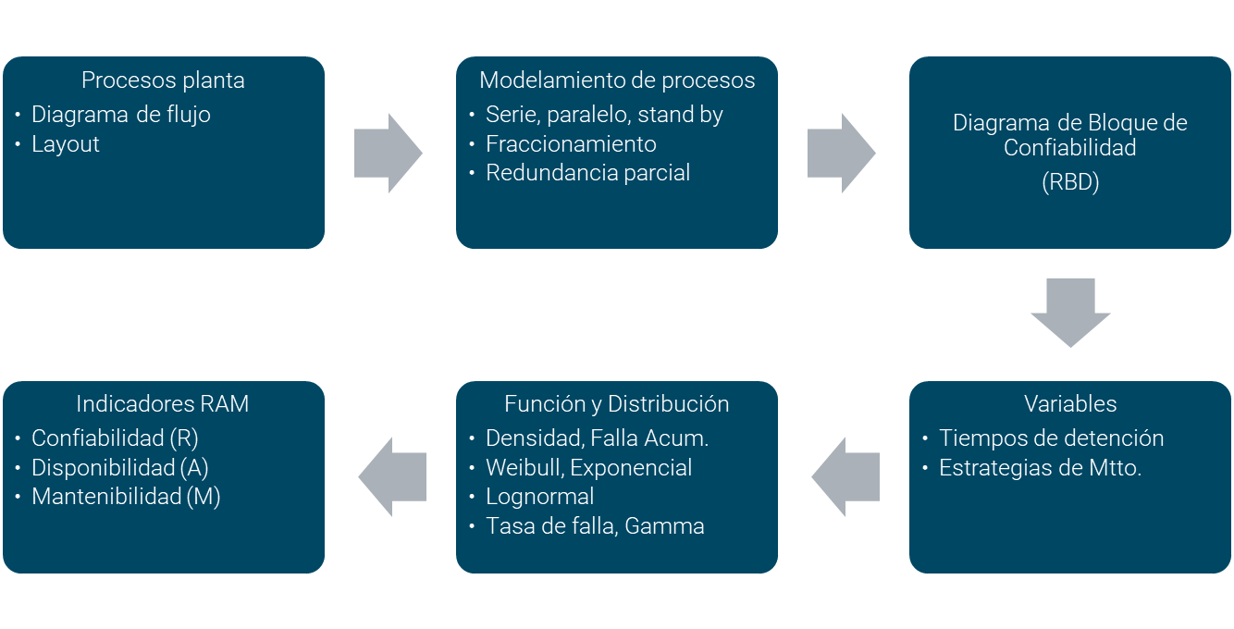 | Procesos de planta: - Diagramas de flujo - Layout Registro de tiempos: - Tiempo detención programada - Tiempo detención no programada - Tiempo operativo - N° de fallas Indicadores gestión de confiabilidad: - MTBF - MTTR - Frecuencia de fallas | Modelamiento del proceso: - Serie - Paralelo - Fraccionamiento - Stand by - Redundancia parcial (Estándar IEC 61078:2006) | - Diagrama de bloque de Confiabilidad (RBD) | 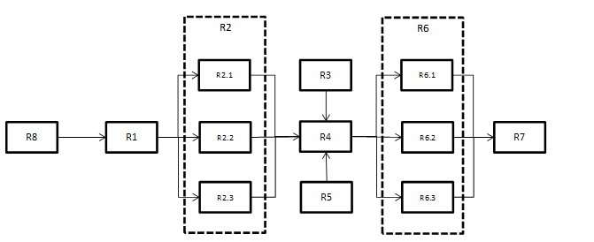 | - Permite la jerarquización de criticidad de los activos e identifica los cuellos de botella. - Permite explorar diversas estrategias de mantenimiento para minimizar tiempos de detención. - Evaluación de escenarios y análisis de sensibilidad entre la capacidad instalada y la requerida. - Facilita la asignación asertiva de recursos y esfuerzos corporativos. | 3/5 años | Diseño, Operación & Mantención
$$R\left(t\right)=1−F(t)$$
$$h\left(t\right)=\frac{f(t)}{R(t)}$$
$$R\left(t\right)=e^{−λt}$$
$$h\left(t\right)=\frac{1}{MTBF}$$
$$R\left(t\right)=e^{−{\left(\frac{t}{η}\right)}^{β}}$$
$$MTBF=ηΓ\left(1+\frac{1}{β}\right)$$
 |  |  | Uso de funciones: - Densidad - Confiabilidad - Tasa de falla - Gamma - Mantenibilidad Uso de distribución de probabilidad: - Weibull - Exponencial - Lognormal | - Confiabilidad (R) |  | - Se utiliza para definir frecuencias óptimas de mantenimiento basada en la confiabilidad de los equipos, que permita maximizar el tiempo de uso entre fallos de los equipos. |  |  | l.
$$M\left(t\right)=1−e^{−\left(\frac{1}{MTTR}\right) \text{t}}$$
$$M\left(t\right)=\frac{1}{σ_{t}\sqrt{2π}}\int{\frac{1}{t}e^{−\frac{1}{2}{\left(\frac{\ln{t}−μ_{t}}{σ_{t}}\right)}^{2}}}$$
$$MTTR=e^{\left(μ_{t}+\frac{σ_{t}^{2}}{2}\right)}$$
$$μ_{t}=\frac{1}{N} \sum_{i=1}^{N}{\ln{t}}$$
$$σ_{t}=\sqrt{\left[\left(\frac{1}{N}\right)\left(\sum_{i=N}^{N}{\left(\ln{t}−μ_{t}^{2}\right)}\right)\right]}$$
 |  |  |  | - Mantenibilidad (M) |  | - Indica severidad de falla y también que tanto estamos preparados o capacitados para atender las fallas, tomando en cuenta tiempos efectivos de reparación, tiempos logísticos y tiempos administrativos o de preparación.
$$Disponibilidad=\frac{MTBF}{MTBF+MTTR}$$
 |  |  |  | - Disponibilidad (A) |  | - Valor inherente que considera daños, fallas o pérdidas de funcionalidad, por razones propias del equipo y no exógenas a él.
Proceso | Estructura | Entrada | Gestión | Salida | Fórmulas | Justificación | Frecuencia de uso | Etapa ciclo de vida
$$P=A∗VPA$$
$$VPA=\frac{{\left(1+i\right)}^{t}−1}{i∗ {\left(1+i\right)}^{t}}$$
$$P=F∗VP$$
$$VP=\frac{1}{ {\left(1+i\right)}^{t}}$$
$$A=P∗PPA$$
$$PPA=\frac{i∗{\left(1+i\right)}^{t}}{ {\left(1+i\right)}^{t}−1}$$
LCC$=\sum{Costos en valor presente (P)}−VR en valor presente (P)$
LCC$=\sum{CI+CO+CMP+CTPC+CMM}−VR$
$$CTPC=\sum_{i=1}^{m}{\left(FF∗PE\right)}$$
$$FF=\frac{1}{MTBF}$$
$$PE=MTTR∗\left(CMNP+CPe\right)$$
Donde:
CTPF: Costo total por Confiabilidad
PE: Penalización
13. Análisis de costos de ciclo de vida (LCC) | 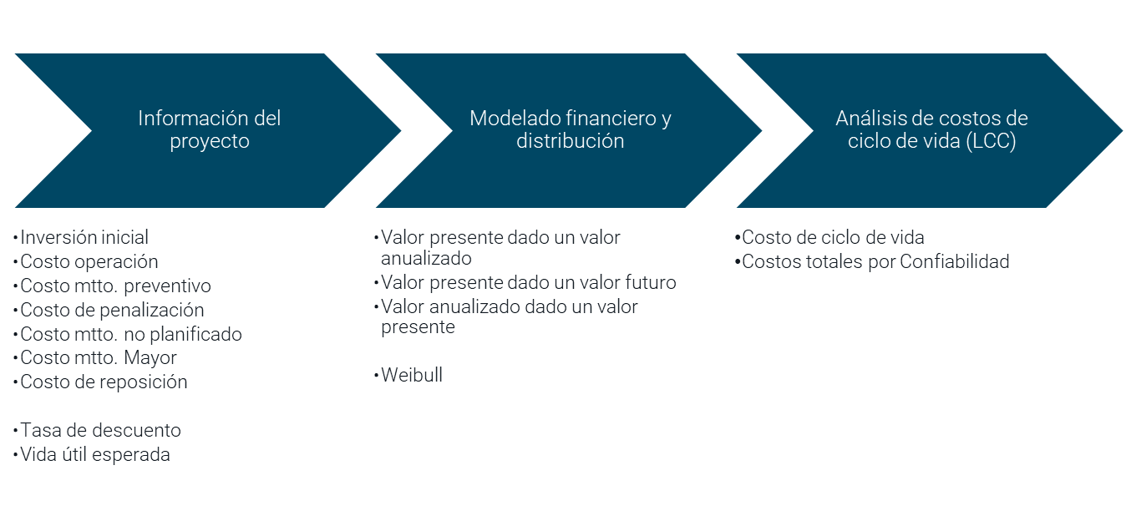 | Información de costos: - Inversión inicial (CI) - Costos de operación (CO) - Costos de mantenimiento Preventivo (CMP) - Costos de penalización por fallas (CPe) - Costos de mantenimiento no planificado (CMNP) - Costos de mantención mayor (CMM) - Valor de reposición (VR) Información de confiabilidad: - MTBF, MTTR Información del proyecto: - Tasa de descuento (i) - Vida útil (n) | Modelado financiero: - Dado un valor anualizado (A) calcular valor presente (P) - Dado un valor futuro (F) calcular valor presente (P) - Dado un valor presente (P) calcular valor anualizado (A) Uso de distribución de probabilidad: - Weibull | - Costo de ciclo de vida (LCC) - Costos totales por Confiabilidad |  | - Se utiliza para el proceso de selección y reemplazo de activos. - Permite considerar de forma simultánea aspectos económicos y de Confiabilidad, con el propósito de cuantificar el impacto real de todos los costes a lo largo del ciclo de vida de los activos ($/año), y de esta forma, poder seleccionar el activo que aporte los mayores beneficios al sistema productivo. | 3/5 años | Diseño, Sustitución
Proceso | Estructura | Entrada | Gestión | Salida | Fórmulas | Justificación | Frecuencia de uso | Etapa ciclo de vida
$$Criticidad=Consecuencia ∗Frecuencia de Falla$$
1. Análisis de criticidad |  | Levantamiento de datos: - Diseño actual de la planta - Diagrama de flujo de procesos - Modificaciones realizadas - Capacidades de diseño - Histórico de fallas - Datos de la industria - Datos del OEM | Identificar sistemas y subsistemas: - Equipos planta - Líneas productivas Aplicar estándar de criticidad: - Estándar corporativo - Análisis de consecuencias de falla - Análisis de frecuencia de falla | Equipos priorizados en base a criticidad: - Baja - Media - Alta | 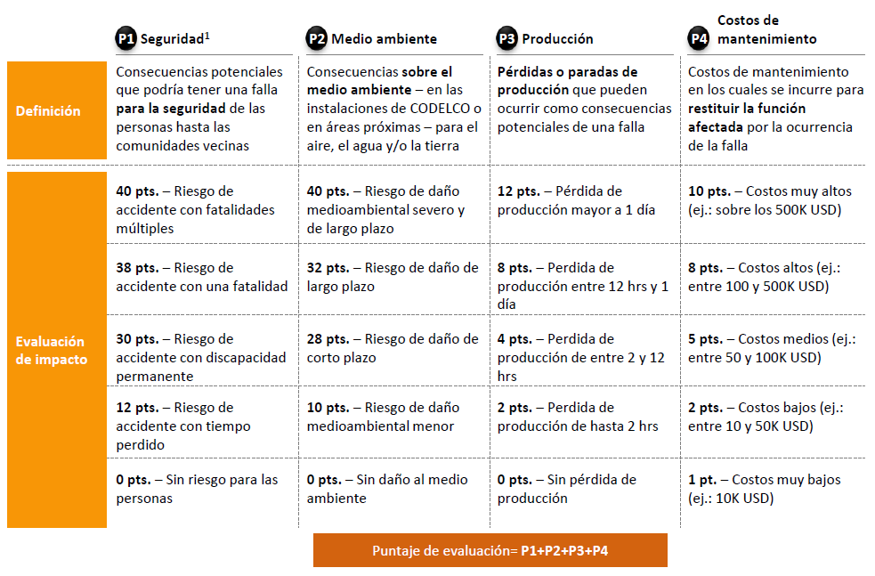 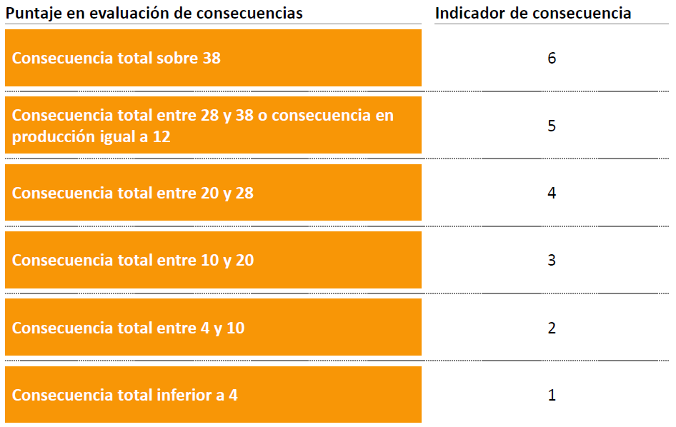 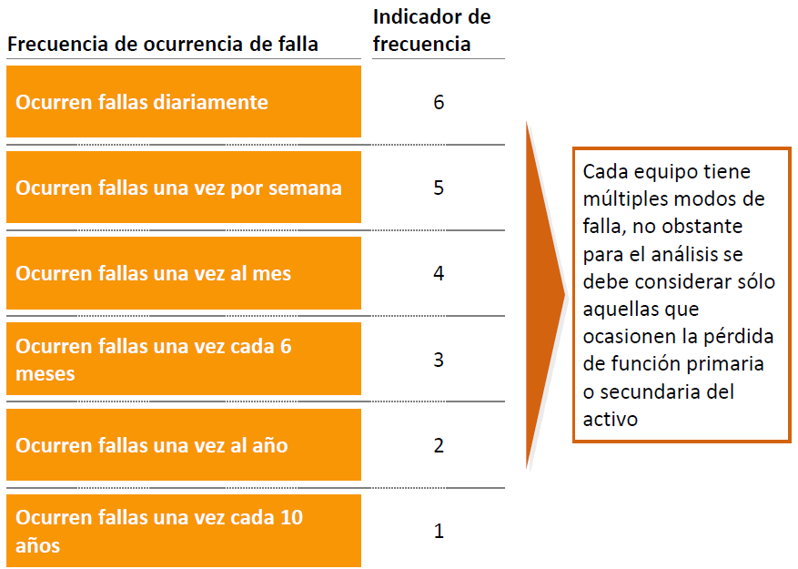 | - Herramienta que permite ordenar jerárquicamente los equipos de la planta. - Permite definir los equipos más relevantes para el valor del negocio, donde se deben concentrar los esfuerzos. | 3/5 años | Diseño, Operación & Mantención
Proceso | Estructura | Entrada | Gestión | Salida | Fórmulas | Justificación | Frecuencia de uso | Etapa ciclo de vida
2. Estrucutura de objetos técnicos | 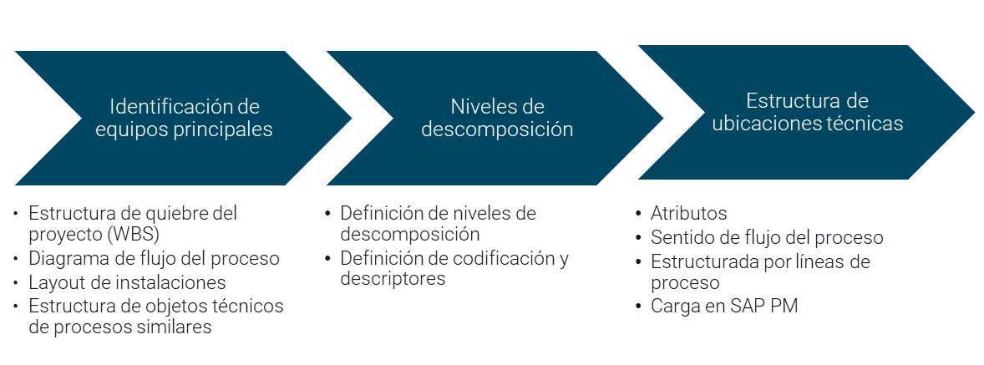 | Identificación de equipos principales: - Estructura de quiebre del proyecto (WBS) - Diagrama de flujo del proceso - Layout de instalaciones - Límite de batería - Estructura de objetos técnicos de procesos similares Equipos priorizados en base a criticidad: - Criticidad baja - Criticidad media - Criticidad alta | Niveles de descomposición: - Definición de niveles - Definición de codificación y descriptores: - Compañía - Organización - Planta - Proceso - Agrupación equipos - Equipo unitario - Sistema - Componente Construcción: - Sentido de flujo del proceso - Estructura por líneas de proceso | Estructura de ubicaciones técnicas: - Máscara - Atributos (emplazamiento, puesto de trabajo, grupo de planif., centro de costo, etc.) - Perfil de catálogo (parte objeto, sintoma de avería, causa) - Carga en SAP PM | 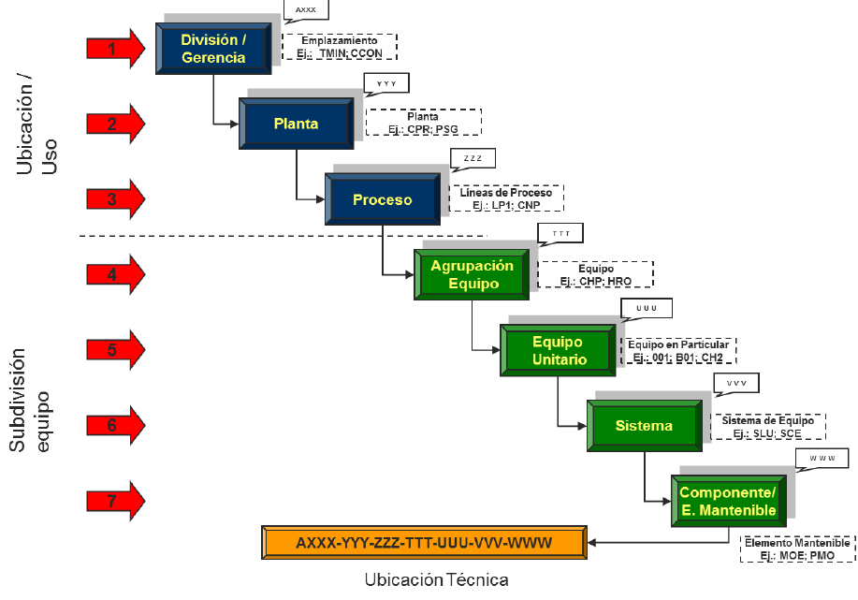 | - Despliega y define los activos considerados por el Proyecto en su diseño y los relaciona con las tareas de Mantenibilidad, Confiabilidad, Apoyo Logístico y Costos del Ciclo de Vida que se deben realizar en cada uno de ellos. | una vez | Diseño, Sustitución
Proceso | Estructura | Entrada | Gestión | Salida | Fórmulas | Justificación | Frecuencia de uso | Etapa ciclo de vida
4. Tácticas de mantenimiento (RCM) | 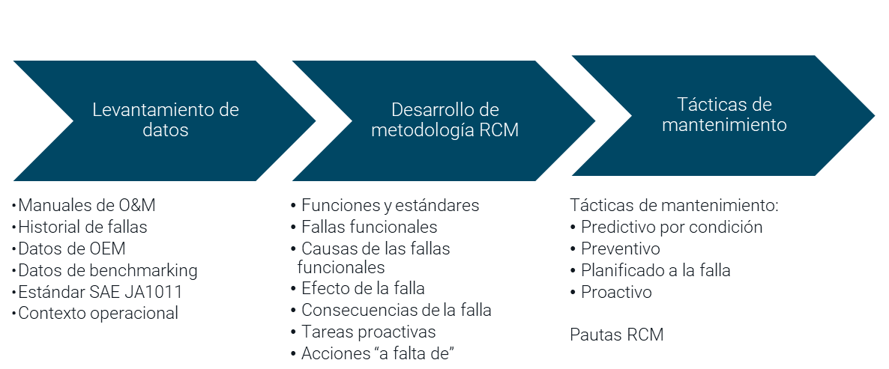 | Levantamiento de datos: - Manuales de O&M - Historial de fallas - Datos de OEM - Datos de benchmarking - Límite de batería - Contexto operacional Estructura de objetos técnicos: | Desarrollo de metodología RCM: - Definir funciones y estándares deseados de desempeño - Identificar fallas funcionales - Identificar causas de las fallas funcionales - Identificar efecto de la falla - Identificar consecuencias de la falla - Definir tareas proactivas - Definir acciones “a falta de” (Estándar SAE JA1011) | Tácticas de mantenimiento: - Predictivo por condición - Preventivo (reacondicionamiento cíclico, sustitución cíclica, inspección visual, lubricación) - Planificado a la falla - Proactivo (pruebas funcionales, rediseño) Pautas RCM: - Tareas de mantenimiento - Duración - Dotación - Repuestos - etc. | 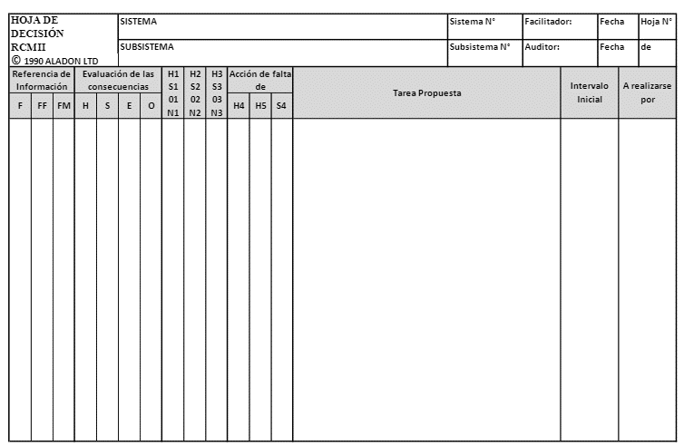 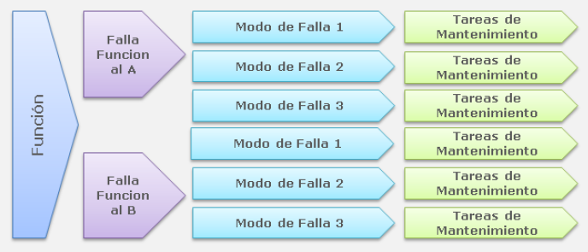 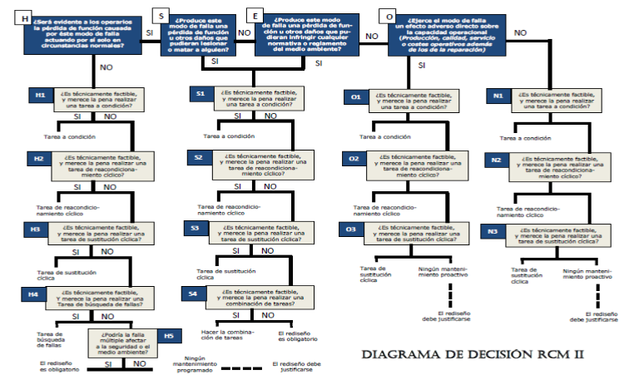 | - Se utiliza para identificar aquellas estrategias de mantenimiento que se deben aplicar a los equipos del Proyecto para mantener su continuidad operacional, confiabilidad, disponibilidad y sustentabilidad. | 3/5 años | Diseño, Operación & Mantención
Proceso | Estructura | Entrada | Gestión | Salida | Fórmulas | Justificación | Frecuencia de uso | Etapa ciclo de vida
5. Integridad de activos (RBI) | 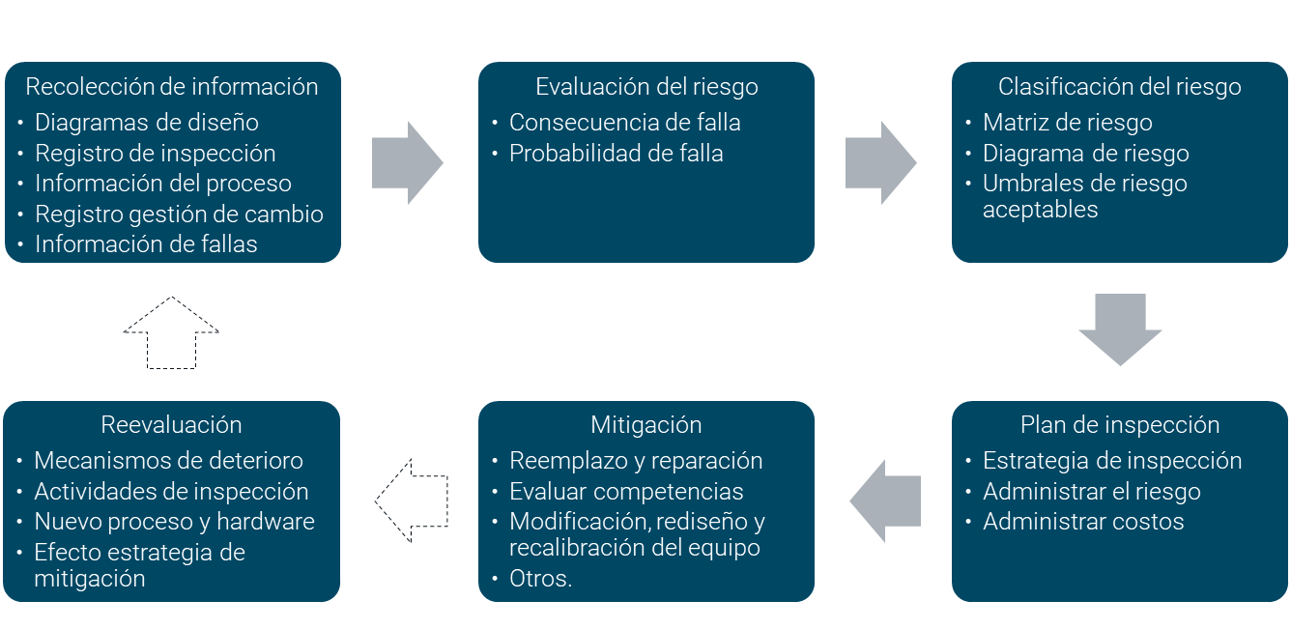 | Recolección de información: - Diagramas de diseño - Registro de inspección - Información del proceso - Registro gestión de cambio - Información áreas aledañas al sitio - Información de fallas - Condiciones del sitio - Costos de reemplazo de equipos - Información de riesgos - Investigación de incidentes | Evaluación del riesgo: - Consecuencia de falla - Pérdida de contención - Fallas funcionales - Análisis cualitativo - Análisis cuantitativo - Unidades de medida - Volumen fluido escapado - Efecto de la consecuencia: - Probabilidad de falla - Análisis cualitativo - Análisis cuantitativo - Susceptibilidad y promedio de deterioro - Modo de falla - Probabilidad de falla por tipo de deterioro Matriz de riesgo o diagrama de riesgo Umbrales de riesgo aceptables (Estándar API 580) | Actividades de inspección: - Estrategia de inspección Administración del riesgo con actividades de inspección Administrar costos de inspección Evaluar resultados y determinar acción correctiva | 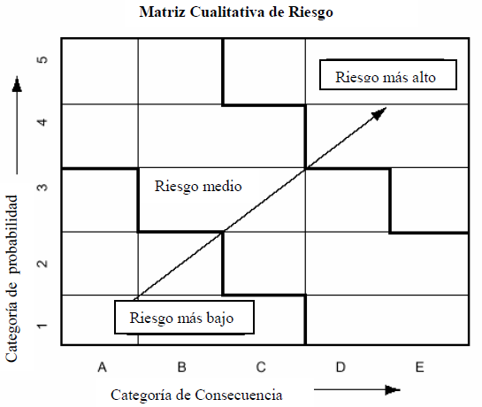 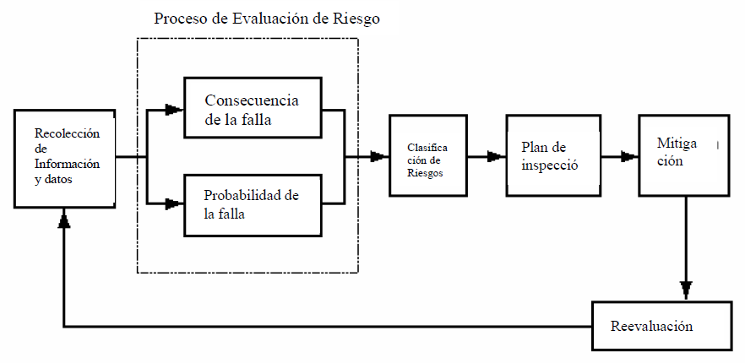 | - Sirve para identificar, evaluar y definir los riesgos industriales (debido a la corrosión y fracturas por exceso de tensión), que pudieran poner en peligro la integridad de los equipos, tanto presurizados como estructurales. | 3/5 años | Diseño, Operación & Mantención
Proceso | Estructura | Entrada | Gestión | Salida | Fórmulas | Justificación | Frecuencia de uso | Etapa ciclo de vida
$$OPEX=\sum{Gastos de Mantenimiento}$$
$$CAPEX=\sum{Inversiones de Mantenimiento}$$
7. Presupuesto de mantenimiento |  | Necesidades de mantenimiento: - Equipos e instalaciones Volumen de actividades: - Tácticas de mantenimiento - Plan matriz de mantenimiento Datos históricos: - Consumos - Costos Recursos para ejecutar mantenimiento: - Mano de obra - Repuestos insumos - Servicios - Contratos Tarifas unitarias: - Costos fijos - Costos variables Plan minero y de producción Proyectos de inversión | Proyecciones: - Plan matriz de mantenimiento - Paradas de planta - Utilización de equipos - Dotación propia y contratos Estimación de costos: - Centros de costos - Superintendencia - Procesos - Equipos - Instalaciones - Clases de gastos - Gastos generales - Materiales y repuestos - Lubricantes - Insumos - Servicios de terceros - Herramientas - Mano de obra Inversiones: - Overhaul - Adquisición y montaje equipos - Rediseño | - OPEX - CAPEX | 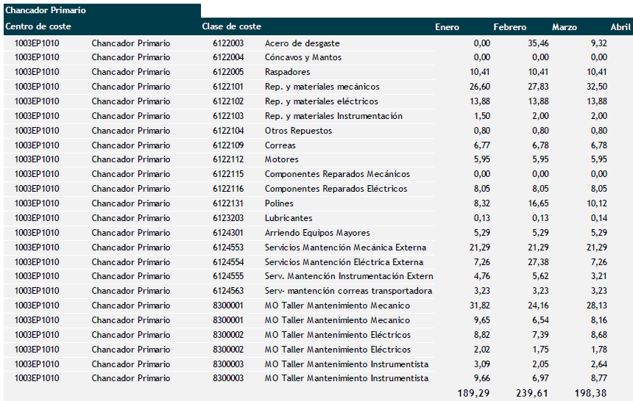 | - Permite definir el volumen de recursos y los costos necesarios de mantenimiento para contribuir al logro de los objetivos de operación | Anual | Diseño, Operación & Mantención
Proceso | Estructura | Entrada | Gestión | Salida | Fórmulas | Justificación | Frecuencia de uso | Etapa ciclo de vida
8. Monitoreo basado en condición |  | Elementos críticos de monitoreo: - Lista jerarquizada de equipos - Planes de mantenimiento CBM - Órdenes de trabajo | Definición técnicas de monitoreo: - Análisis de vibraciones - Análisis de termografía - Análisis de Ultrasonido - Análisis dinámico de motores eléctricos - Análisis de lubricantes - Pruebas no destructivas Variables: - Modos de fallas - Método de detección - Recursos - Estado equipo Captura de datos: - Medición en terreno - Captura de datos en línea Análisis de tendencias - Límites aceptables - Gráficos de control - Toma de decisiones | - Reporte de condición - Planes de acción - Órdenes de trabajo | 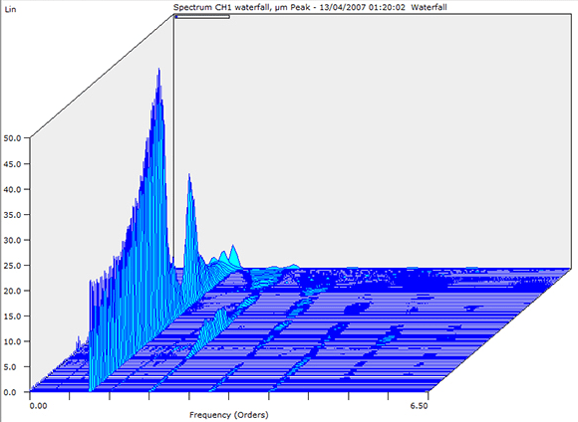 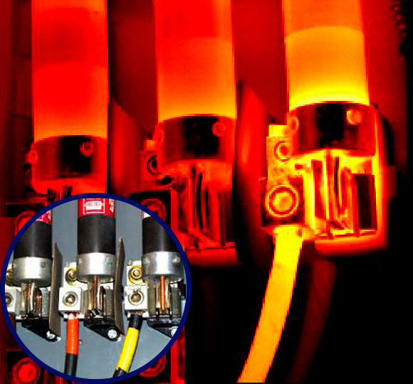 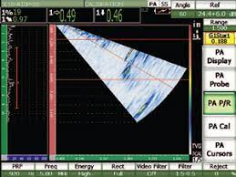 | - Permite prevenir la falla de los activos, reducir tiempos de inactividad y eliminar practicas de mantenimiento innecesarias. - Permite controlar la salud de los activos y determinar de forma anticipada qué acciones de mantenimiento se deben ejecutar y cuando. | Mensual | Operación & Mantención
Proceso | Estructura | Entrada | Gestión | Salida | Fórmulas | Justificación | Frecuencia de uso | Etapa ciclo de vida
9. Work management |  | Estrategia de mantenimiento Plan matriz de mantenimiento Avisos de mantenimiento: - Vulnerabilidades - Solicitud operación - Trabajos pendientes - Inspecciones - Moncon - Requerimientos de seguridad, salud ocupacional, medio ambiente - Fallas - Proyectos Mantenimiento rutinario | Proceso de priorización: - Estándar de priorización Proceso de planificación: -Análisis de factibilidad - Balance de carga HH disponible y listado OTs - Plan calendarizado - Coordinar recursos - Plan con recursos Proceso de programación: - Construcción carta Gantt - Coordinación equipos - Coordinar materiales - Programa y paquete de trabajo Reprogramación: - Balance de carga con hallazgos - Coordinar logística y entregar programa Proceso de ejecución: - Asignación de tareas - Ejecutar tareas - Identificar brechas - Gestionar emergencias Proceso de post mtto.: - Información de mtto. - Identificar oportunidades - Mejora continua | Resultados de la gestión de mantenimiento: - Estabilización del proceso - Mayor adherencia a planes - Detección de oportunidades de mejora | 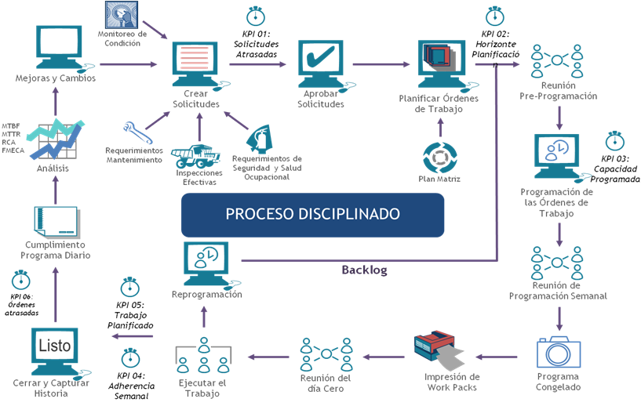 | - Definir los procesos para garantizar el mantenimiento óptimo en los activos de la organización. - Permite planificar y ejecutar la carta de actividades previamente identificadas y de acuerdo a la estrategia definida con adherencia y optimización de los recursos. | Semanal | Operación & Mantención
Proceso | Estructura | Entrada | Gestión | Salida | Fórmulas | Justificación | Frecuencia de uso | Etapa ciclo de vida
10. Parada de planta | 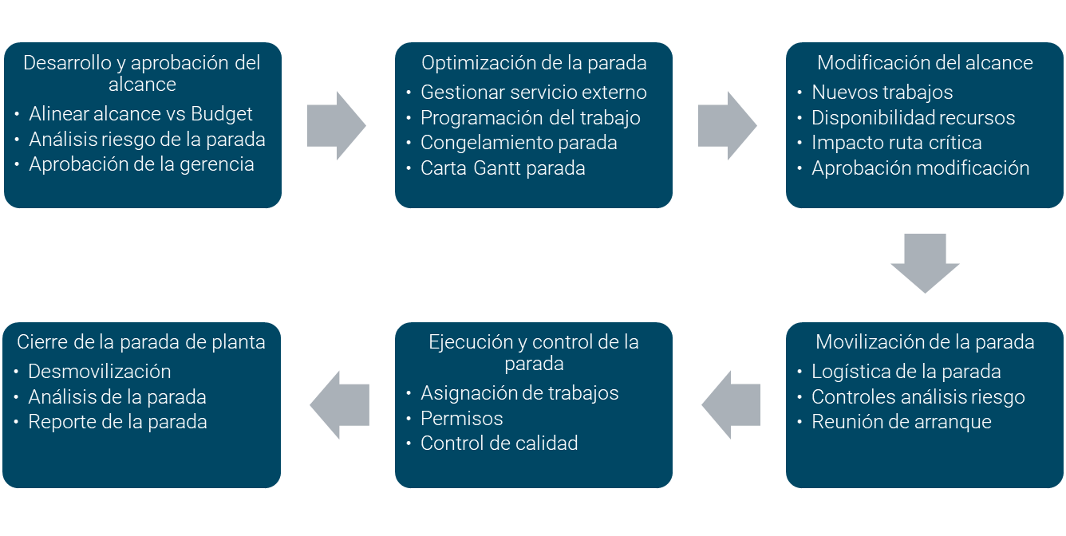 | Estrategia de mantenimiento Planes de mantenimiento: - Planificación anual - Plan trimestral - Plan mensual Work management | Desarrollo y aprobación del alcance: - Alinear alcance vs Budget - Identificación y planificación del trabajo - Aprobación de gerencia Optimización de la parada: - Gestionar servicios - Programar trabajos - Optimizar ruta crítica Modificación del alcance: - Inclusión nuevos trabajos - Disponibilidad recursos - Aprobación modificación Movilización de la parada: - Logística, control riesgos - Reunión coordinación - Paquetes de trabajo Ejecución y control parada: - Coordinar actividades - Comunicar trabajos - Control de calidad Cierre de la parada: - Plan desmovilización - Análisis de la parada - Reporte de la parada | - Planificación, optimización, movilización y ejecución de actividades mayores de mantenimiento. | 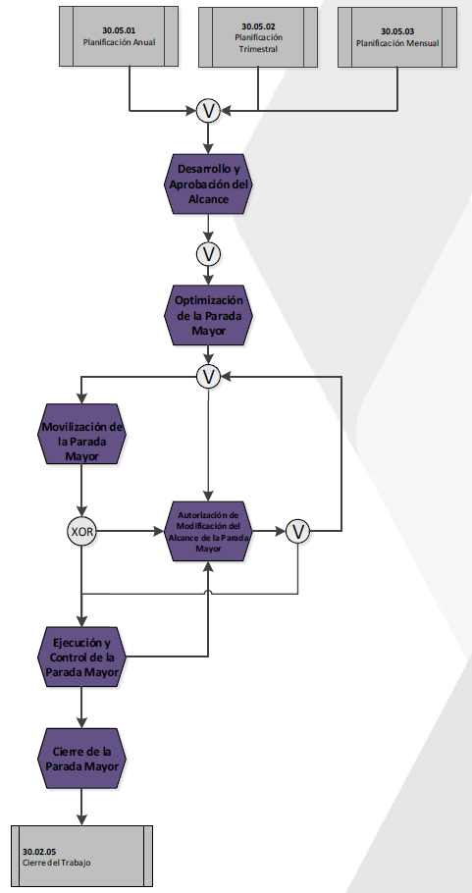 | - La planeación, organización, ejecución de paradas mayores debe ser controlada para identificar y actuar sobre las desviaciones de programación y costos de mantenimientos de gran despliegue en recursos o presupuesto. | Mensual | Operación & Mantención
Proceso | Estructura | Entrada | Gestión | Salida | Fórmulas | Justificación | Frecuencia de uso | Etapa ciclo de vida
ERP SAP
11. Reparación de componentes |  | Información del componente: - Horas de operación - Toneladas movidas - Avisos de reparación - N° SAP componente - N° Serie del componente - Guía despacho salida de faena - Orden de compra o contrato - Informe preliminar de falla | Evaluación y diagnóstico del componente: - Informe de evaluación - Ckecklist control de calidad - Listado de repuestos - Registro fotográfico - Carta Gantt del proceso Reparación del componente: - Informe de reparación - Ckecklist información Técnica - Checklist htas, equipos - Checklist repuestos - Checklist metrología - Registro fotográfico - Carta Gantt del proceso Pruebas finales del componente: - Informe consolidado de reparación - Checklist banco pruebas - Registro fotográfico - Informe banco pruebas | Información actualizada del proceso de reparación del componente: - Informes - Checklist - Fotografías - Carta Gantt | 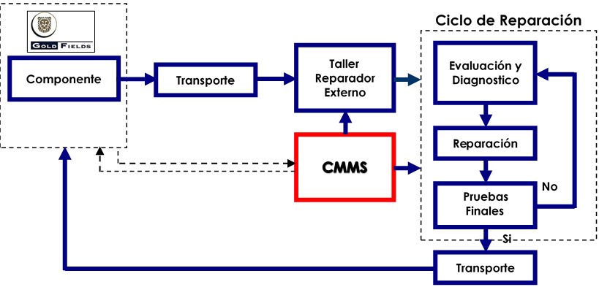 | - Permitirá llevar la trazabilidad y el control del proceso de reparación facilitando el manejo actualizado de información del componente en cada etapa del Ciclo de vida. | Mensual | Operación & Mantención
Proceso | Estructura | Entrada | Gestión | Salida | Fórmulas | Justificación | Criterios de aceptación | Etapa ciclo de vida
12. Eliminación de fallas |  | - Frecuencia de fallas - Registro detención equipos - Pérdidas por falla - Equipos críticos | Priorizar equipos por impacto: - Jack knife o pareto Priorizar componentes por impacto: - Pareto Establecer modos de falla: - Diagrama de Pareto - Datos históricos - Priorización por componente Identificar causa raíz: - Causa raíz física, humana, latente - Análisis probabilidad de falla (opcional) - Potenciales soluciones priorizadas Intervenir y monitorear: - Establecer plan de acción - Plan de implementación - Medición del impacto - N° de fallas - Horas de fallas - Tablero de seguimiento | - Mejora del desempeño de equipos - Plan implementación - Tablero seguimiento | 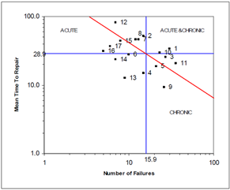 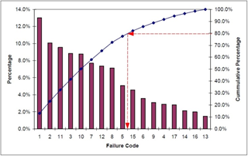 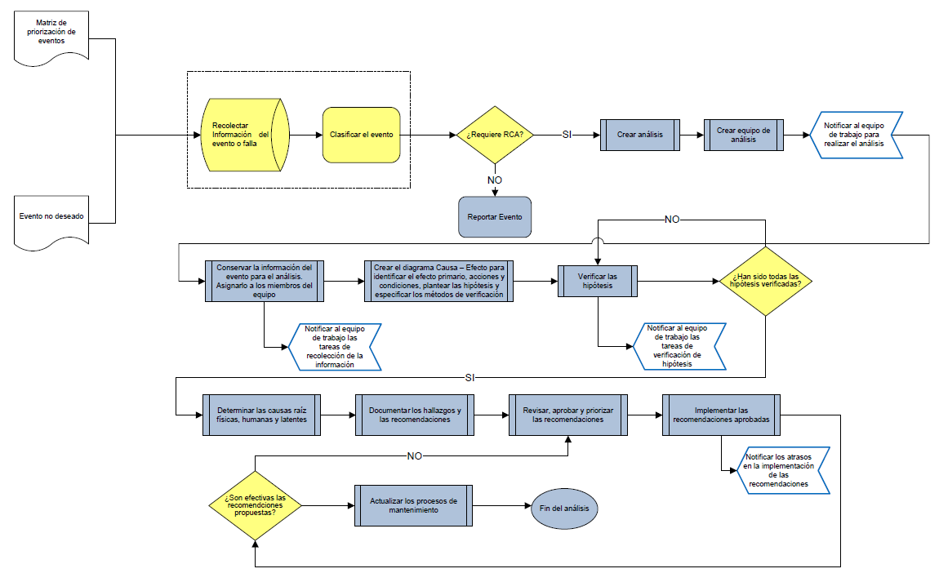 | - Permite disminuir la indisponibilidad de equipos que impacta en la producción. - Mejorar las intervenciones de mantenimiento en forma continua y estructurada. | Mensual | Operación & Mantención
Proceso | Estructura | Entrada | Gestión | Salida | Fórmulas | Justificación | Frecuencia de uso | Etapa ciclo de vida
$$Criticidad=Consecuencia ∗Frecuencia de Falla$$
6. Optimización y criticidad de repuestos |  | Información del equipo: - Tag equipo - Área y/o proceso - Descripción del equipo - Marca, modelo, serie - Criticidad del equipo - Factor de utilización equipo - Afectación a capacidad del proceso - Demora en afectación del proceso - Equipo crítico de seguridad Información del repuesto: - Código SAP - Grupo de artículos - Descripción - Unidad | Análisis: - Impacto seguridad/MA - Elemento reparable - Lead time compra - Lead time reparación - Afectación a capacidad del equipo - Pérdida del proceso en horas y USD - Evaluación del riesgo: - Probabilidad / frecuencia de fallas - Consecuencias consideradas (costo, logística, dominante) - Criticidad - Coeficiente de riesgo | - Listado de repuestos jerarquizados por criticidad - Cantidad optima de repuestos |  | - Permite priorizar la gestión del inventario en base a riesgos proyectados, definiendo además la estrategia para asegurar disponibilidad de los repuestos según nivel de servicio esperado y proyectar el presupuesto en inventario. | 3/5 años | Diseño, Operación & Mantención
Proceso | Estructura | Entrada | Gestión | Salida | Fórmulas | Justificación | Frecuencia de uso | Etapa ciclo de vida
16. Gestión del pañol de herramientas |  | Levantamiento de información: - Listado de herramientas y equipos - Listado de insumos - Usuarios de pañol - Plan de mantención equipos y htas especiales | Parametrización: - Creación, ingreso, codificación de herramientas, equipos e insumos - Clasificación de herramientas - Puntos de reposición - Creación de usuarios - Ficha técnica de htas. - KPIs de gestión Definición de protocolos: - Almacenaje de equipos y herramientas - Salida y entrada de herramientas - Inspección por código de colores - Certificación, almacenaje e inspección elementos de izaje - Plan de mantención y calibración herramientas - No conformidades - Dados de baja Gestión operativa: - Salida y entrada de htas. - Salida de insumos - Reposición insumos-herramientas - Control de inventario - Estado de herramientas y equipos | - Control inventario de herramientas - Reportabilidad del proceso: - Reporte de inventario - Reporte de gestión - Reporte de KPIs | 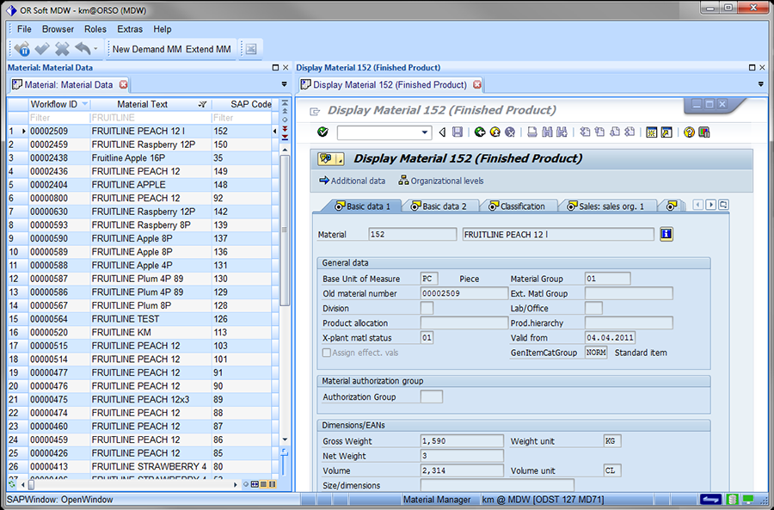 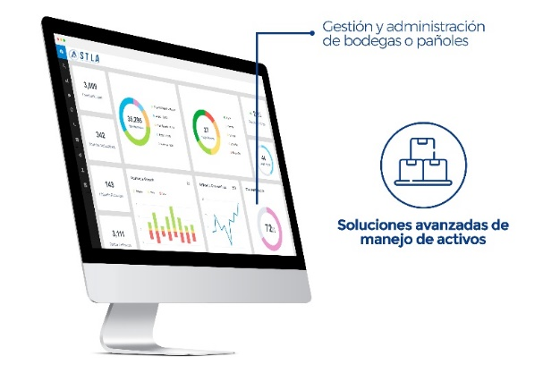 | - Asegurar el stock de herramientas, equipos e insumos en cantidad, calidad y cumpliendo estándares de almacenamiento para satisfacer las necesidades del mantenimiento preventivo y correctivo. - Permite controlar el inventario de herramientas y optimizar el gasto asociado a su mantenimiento. | Mensual | Operación & Mantención
Proceso | Estructura | Entrada | Gestión | Salida | Fórmulas | Justificación | Frecuencia de uso | Etapa ciclo de vida
17. Gestión documental |  | Estructura jerárquica para confección de documentos: - Transversal: - Misión y visión - Doc. legales y corporativos - Manuales y estándares - Procedimientos transversales - Áreas: - Procedimientos específicos - Registros documentales | Secciones por tipo de documentos: - Glosario y definiciones - Alcance - Anexos - Referencias - Responsabilidades - Introducción - Índice - Materia - Identificación del cambio - Objetivos - Encabezado - Cierre - Cuerpo o descripción Criterios básicos para confección de documentos: - Encabezado - Pie de página - Redacción en documento - Fechas Parametrización de documentos: Código de revisión Tipo de archivo y formato Tamaño y dimensiones Idioma (ISO 30300 gestión documental) | Tipos de documentos: - Política - Estándar - Protocolo - Reglamento - Guía de referencia - Manual - Formulario - Procedimiento específico - Procedimiento transversal - Planos - Acuerdos de servicio - Documentos legales - Resoluciones - Pautas de trabajo - Inventario de riesgo - Cartas Aplicación digital para documentos: - Pautas de mantenimiento e inspección - Checklist - Procedimientos - Permisos de trabajo (frío, caliente) - Bloqueo de equipos - Aprobaciones - ART Gestión del cambio Dashboard y reportes | 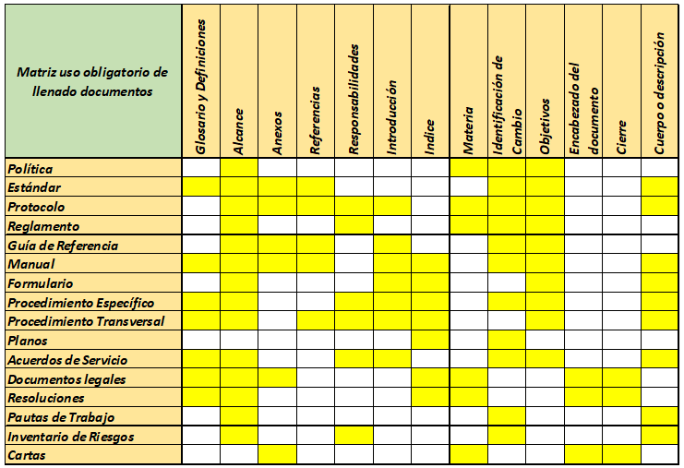 | - Permite organizar los documentos de manera consistente, precisa y uniforme durante todo el ciclo de vida, desde su creación hasta su eliminación o conservación definitiva. | Mensual | Diseño, Operación & Mantención

Mapa de procesos
 |  |  |  | Mapa de procesos de gestión del mantenimiento

 |  |  |  | Código de proyecto: 104750-01
 |  |  |  | Proyecto: Análisis de softwares de mantenimiento

Indicadores de mantenimiento | Indicadores de resultado | Software entrada de datos | Entrada de datos | Software de gestión | Gestión | Software de salida | Salida | Definición 3° taller validación | Relación información / software | Gestión sin Software
 |  |  |  |  |  |  |  | - Para generar la entrada de datos se requiere configurar registro de tiempos según norma ASARCO en Knowledge Manager. - Se define calcular estos indicadores a través de Knowledge Manager y presentar dashboard en la misma herramienta. | - La información de entrada al proceso será capturada en línea desde Knowledge Manager y gestionada integramente en esa plataforma. - Los registros de tiempos serán configurados en base a la norma ASARCO. - Las fórmulas serán paramaretizadas y los cálculos realizados en Knowledge Manager. - Los Kpis serán presentados en dashboard a travésde Knowledge Manager. | - No aplica
Horas mantenimiento preventivo
Horas nominales
Horas mantenimiento correctivo
Descripción indicador
Fórmula
Valor meta
Inicio
Knowledge Manager (KM)
Knowledge Manager
Disponibilidad de activos
Fin

Horas operacionales
N° de fallas
Descripción indicador
Fórmula
Valor meta
Knowledge Manager
MTBF

Horas mantenimiento correctivo
N° de fallas
Descripción indicador
Fórmula
Valor meta
Knowledge Manager
MTTR

Disponibilidad de activos
Factor costo de producción
Descripción indicador
Fórmula
Valor meta
Knowledge Manager
Costo de inactividad

 | Indicadores de disciplina operacional | Software entrada de datos | Entrada de datos | Software de gestión | Gestión | Software de salida | Salida | Definición 3° taller validación | Relación información / software | Gestión sin Software
 |  |  |  |  |  |  |  | - Para generar la entrada de datos se requiere integrar SAP PM con Knowledge Manager. - Se define calcular estos indicadores a través de Knowledge Manager y presentar dashboard en la misma herramienta. | - La información de entrada al proceso será capturada en línea desde SAP PM el cual estará integrado con Knowledge Manager. - Las fórmulas y condiciones de cálculo para cada KPI estarán parametrizadas en Knowledge Manager. - Los KPIs serán reportados mediante un dashboard en Knowledge Manager. | - No aplica

N° operaciones ejecutadas prog.
N° operaciones del programa
Descripción indicador
Fórmula
Valor meta
Inicio
Knowledge Manager
% Cumplimiento programa
Fin

HH programadas ejecutadas
HH programadas
Descripción indicador
Fórmula
Valor meta
Knowledge Manager
% Cumplimiento programa

N° OTs ejecutadas en el periodo
N° OTs tomadas en el periodo
Descripción indicador
Fórmula
Valor meta
Knowledge Manager
% Cumplimiento plan matriz

HH trabajo planificado
HH dotación total
HH trabajo pendiente
Descripción indicador
Fórmula
Valor meta
Knowledge Manager
% Backlog

HH trabajo reactivo
HH dotación
Descripción indicador
Fórmula
Valor meta
Knowledge Manager
% Trabajo reactivo

N° operaciones adhieren programa
N° operaciones programa
Descripción indicador
Fórmula
Valor meta
Knowledge Manager
% Adherencia al programa

N° OTs liberadas programa sem 1, 2, 3, ≥ 4
N° total OTs liberadas programa
Descripción indicador
Fórmula
Valor meta
% Horizonte liberación

N° avisos pendientes
N° avisos abiertos
Descripción indicador
Fórmula
Valor meta
% Avisos pendientes

HH programada por puesto de trabajo
HH capacidad disponible por puesto de trabajo
Descripción indicador
Fórmula
Valor meta
% Capacidad programada

 | Indicadores de presupuesto | Software entrada de datos | Entrada de datos | Software de gestión | Gestión | Software de salida | Salida | Definición 3° taller validación | Relación información / software | Gestión sin Software
 |  |  |  |  |  |  |  | - Para generar la entrada de datos se requiere integrar SAP PM con Knowledge Manager. - Se define calcular estos indicadores a través de Knowledge Manager y presentar dashboard en la misma herramienta. | - La información de entrada al proceso será capturada en línea desde SAP PM el cual estará integrado con Knowledge Manager. - Las fórmulas y condiciones de cálculo para cada KPI estarán parametrizadas en Knowledge Manager. - Los KPIs serán reportados mediante un dashboard en Knowledge Manager. | - No aplica
Gasto real mantenimiento
Presupuesto mantenimiento
Inicio
Descripción indicador
Fórmula
Valor meta
Fin
SAP PM
% Cumplimiento ppto. mtto.

Gasto de mantenimiento
Onzas de oro producidas
Descripción indicador
Fórmula
Valor meta
Costo de mantención

Gasto real contratos de mtto.
Presupuesto contratos de mtto.
Descripción indicador
Fórmula
Valor meta
Gasto mantención en contratos

Gasto real repuestos de mtto.
Presupuesto repuestos de mtto.
Descripción indicador
Fórmula
Valor meta
Gasto mantención en repuestos

 | Indicadores de sustaining CAPEX | Software entrada de datos | Entrada de datos | Software de gestión | Gestión | Software de salida | Salida | Definición 3° taller validación | Relación información / software | Gestión sin Software
 |  |  |  |  |  |  |  | - Para generar la entrada de datos se requiere integrar SAP PM con Knowledge Manager. - Se define calcular estos indicadores a través de Knowledge Manager y presentar dashboard en la misma herramienta. | - La información de entrada al proceso será capturada en línea desde SAP PM el cual estará integrado con Knowledge Manager. - Las fórmulas y condiciones de cálculo para cada KPI estarán parametrizadas en Knowledge Manager. - Los KPIs serán reportados mediante un dashboard en Knowledge Manager. | - No aplica
Presupuesto CAPEX ejecutado
Presupuesto CPEX programado
Inicio
Descripción indicador
Fórmula
Valor meta
Fin
SAP PM
% Cumplimiento ppto. CAPEX

Proyectos CAPEX realizados
Proyectos CPEX programados
Descripción indicador
Fórmula
Valor meta
% Cumplimiento plan inversión

Tasa interna de retorno
TIR por proyecto
Descripción indicador
Fórmula
Valor meta
% Eficiencia uso CAPEX

N° proyectos que adhieren
N° total de proyectos
Descripción indicador
Fórmula
Valor meta
% Cumplimiento prog. proyectos

N° proyectos que adhieren
N° total de proyectos
Descripción indicador
Fórmula
Valor meta
Uso de contingencia

Aplicaciones estadísticas de mantenimiento | Indicadores gestión de mantenimiento | Software entrada de datos | Entrada de datos | Software de gestión | Gestión | Software de salida | Salida | Definición 3° taller validación | Relación información / software | Gestión sin Software
 |  |  |  |  |  |  |  | - Para generar la entrada de datos se requiere configurar registro de tiempos según norma ASARCO en Knowledge Manager. - Se define calcular estos indicadores a través de Knowledge Manager y presentar dashboard en la misma herramienta. | - La información de entrada al proceso será capturada en línea desde Knowledge Manager y gestionada integramente en esa plataforma. - Los registros de tiempos serán configurados en base a la norma ASARCO. - Las fórmulas serán paramaretizadas y los cálculos realizados en Knowledge Manager. - Los Kpis serán presentados en dashboard a travésde Knowledge Manager. | - No aplica
Horas mantenimiento preventivo
Horas nominales
Horas mantenimiento correctivo
Descripción indicador
Fórmula
Valor meta
Inicio
Knowledge Manager
Disponibilidad de activos
Fin

Horas operacionales
N° de fallas
Descripción indicador
Fórmula
Valor meta
MTBF

Horas mantenimiento correctivo
N° de fallas
Descripción indicador
Fórmula
Valor meta
MTTR

 | Indicadores gestión de confiabilidad | Software entrada de datos | Entrada de datos | Software de gestión | Gestión | Software de salida | Salida | Definición 3° taller validación | Relación información / software | Gestión sin Software
 |  |  |  |  |  |  |  | - Se analizará el mercado en la búsqueda de softwares para ejecutar este proceso. - Para generar la entrada de datos se requiere configurar registro de tiempos según norma ASARCO en Knowledge Manager. | - La información de entrada al proceso será capturada desde Knowledge Manager y gestionada en un software externo. - Se evaluará la factibilidad de integración con Knowledge Manager para generar entrada de datos en línea. Caso contrario se considerará entrada manual de datos. - Las fórmulas, funciones y distribuciones de probabilidad deberán estar configuradas en la libreria del software externo. - Los análisis y sus resultados serán almacenados y registrados en el software externo. - Se evaluará la factibilidad de integración con Knowledge Manager para dashboard y reportabilidad. | - No aplica
Horas mantenimiento correctivo
Horas operacionales
Descripción indicador
Parámetros de forma y escala
Distribución Weibull-Exponencial
Confiabilidad R(t)

Descripción indicador
Parámetros de forma y escala
Función Gamma
MTBF

Descripción indicador
Parámetros de forma y escala
Función tasa de falla
Frecuencia o tasa de falla h(t)

Descripción indicador
Media y desviación estándar
Distrib. Lognormal/Exponencial
Mantenibilidad M(t)

Descripción indicador
Media y desviación estándar
Distribución Exponencial
MTTR

 | Modelamiento RAM | Software entrada de datos | Entrada de datos | Software de gestión | Gestión | Software de salida | Salida | Definición 3° taller validación | Relación información / software | Gestión sin Software
 |  |  |  |  |  |  |  | - Se define que este proceso será realizado a través de un servicio de consultoría, dado su baja frecuencia. | - Se dispondrá de información relacionada con los diagramas de procesos, layout, P&ID para confeccionar el diagrama RBD. - Se dispondrá del registro de detenciones para obtener parámetros de Weibull. | - No aplica

 | Costos de ciclo de vida | Software entrada de datos | Entrada de datos | Software de gestión | Gestión | Software de salida | Salida | Definición 3° taller validación | Relación información / software | Gestión sin Software
 |  |  |  |  |  |  |  | - Se define que este proceso será realizado a través de un servicio de consultoría, dado su baja frecuencia. | - Se dispondrá de información sobre gastos de mantenimiento y tiempos medios. | - No aplica

 | Análisis de criticidad | Software entrada de datos | Entrada de datos | Software de gestión | Gestión | Software de salida | Salida | Definición 3° taller validación | Relación información / software | Gestión sin Software
 |  |  |  |  |  |  |  | - Se analizará el mercado en la búsqueda de softwares para ejecutar este proceso. | - La información de entrada al proceso será capturada en forma manual desde el repositorio de información técnica de equipos, de proyectos y de SAP. - La información de salida del proceso quedará registrada en el software externo y copiada a un repositorio de almacenamiento en sharepoint. - La información de salida alimentará al proceso de estructura de objetos técnicos. | - El análisis de criticidad podrá ser realizado en una planilla excel, teniendo a disposición la información de entrada del proceso y el criterio de jerarquización y valoración del riesgo.

 | Estruc. objetos técnicos | Software entrada de datos | Entrada de datos | Software de gestión | Gestión | Software de salida | Salida | Definición 3° taller validación | Relación información / software | Gestión sin Software
 |  |  |  |  |  |  |  | - Se analizará el mercado en la búsqueda de softwares para ejecutar este proceso. | - La información de entrada al proceso es capturada en forma manual desde el repositorio de información técnica de equipos y proyectos en sharepoint y desde el software externo donde se desarrolló el análisis de criticidad. - La información de salida del proceso será cargada a SAP. - La información de salida alimentará al proceso de tácticas de mantenimiento. | - La estructura de objetos técnicos podrá ser realizada en una planilla excel, necesitando definir previamente los niveles, la codificación y los descriptores.

Externo

 | Tácticas de mtto RCM | Software entrada de datos | Entrada de datos | Software de gestión | Gestión | Software de salida | Salida | Definición 3° taller validación | Relación información / software | Gestión sin Software
 |  |  |  |  |  |  |  | - Se analizará el mercado en la búsqueda de softwares para ejecutar este proceso. | - La información de entrada al proceso será capturada en forma manual desde el repositorio de información técnica de equipos en sharepoint y desde el software externo donde se desarrollará la estructura de objetos técnicos. - La gestión del análisis de tácticas de mantenimiento será realizada integramente en un software externo. - La información de salida del proceso será cargada a SAP PM para crear los planes de mantenimiento. - La información de salida alimentará a los procesos de presupuesto de mantenimiento, el monitoreo de condición y el Work Management. | - No aplica

 | Integridad activos RBI | Software entrada de datos | Entrada de datos | Software de gestión | Gestión | Software de salida | Salida | Definición 3° taller validación | Relación información / software | Gestión sin Software
 |  |  |  |  |  |  |  | - Se define que este proceso será realizado a través de un servicio de consultoría, dado su baja frecuencia. | - Se dispondrá de información técnica de equipos, proyectos y de riesgos e incidentes. - La información de salida del proceso será cargada a SAP para luego crear los planes de inspección. - La información de salida alimentará a los procesos de presupuesto de mantenimiento, el monitoreo de condición y el Work Management. | - No aplica

 | Presupuesto de mtto. | Software entrada de datos | Entrada de datos | Software de gestión | Gestión | Software de salida | Salida | Definición 3° taller validación | Relación información / software | Gestión sin Software
 |  |  |  |  |  |  |  | - Se analizará el mercado en la búsqueda de softwares para ejecutar este proceso. | - Se dispondrá de información relacionada con los planes de mantenimiento e inspección, históricos de consumo de repuestos, costos y tarifas, y el plan de producción. - La gestión del presupuesto de mantenimiento será realizada integramente en un software externo. - La información de salida del proceso será cargada a SAP. | - El presupuesto de mantenimiento podrá ser realizado en una planilla Excel, disponiendo de toda la información de entrada.

 | Monitoreo de condición | Software entrada de datos | Entrada de datos | Software de gestión | Gestión | Software de salida | Salida | Definición 3° taller validación | Relación información / software | Gestión sin Software
 |  |  |  |  |  |  |  | - Se analizará el mercado en la búsqueda de softwares para ejecutar este proceso. | - Se dispondrá de información relacionada con los planes de mantenimiento e inspección y equipos críticos. - La gestión del monitoreo de condición será realizada integramente en un software externo. - La información de salida del proceso será cargada a SAP (planes de acción). - La información de salida del proceso será visualizada en Asset Vista u otra fuente (reportabilidad, tendencias). | - No aplica

 | Work management | Software entrada de datos | Entrada de datos | Software de gestión | Gestión | Software de salida | Salida | Definición 3° taller validación | Relación información / software | Gestión sin Software
 |  |  |  |  |  |  |  | - Se analizará el mercado en la búsqueda de softwares para complementar el proceso de planificación y programación en SAP PM. - Se analizará el mercado en la búsqueda de softwares para desplegar pautas de mantenimiento e inspección digitales. | - La información de entrada al proceso será capturada en línea desde SAP PM. - Los procesos de planificación y programación serán gestionados en SAP PM y en un software externo integrado. - La ejecución del mantenimiento será soportada por pautas digitales, cuyo software estará integrado y comunicado en tiempo real con SAP PM. - La información de salida del proceso, vale decir, órdenes ejecutadas, repuestos consumidos, HH utilizadas, gastos imputados y la reportabilidad será generada desde SAP PM y el software externo. | - No aplica

 | Parada de planta | Software entrada de datos | Entrada de datos | Software de gestión | Gestión | Software de salida | Salida | Definición 3° taller validación | Relación información / software | Gestión sin Software
 |  |  |  |  |  |  |  | - Se analizará el mercado en la búsqueda de softwares para complementar la gestión de parada de planta en SAP PM. - Se analizará el mercado en la búsqueda de softwares para desplegar pautas de mantenimiento e inspección digitales. | - La información de entrada al proceso es capturada en línea desde SAP PM. - La gestión de parada de planta será realizada en SAP PM y en un software externo integrado. - La ejecución de los trabajos mayores será soportada por pautas digitales, cuyo software estará integrado y comunicado en tiempo real con SAP PM. - La información de salida del proceso, vale decir, órdenes ejecutadas, repuestos consumidos, HH utilizadas, gastos imputados y la reportabilidad asociada será generada desde SAP PM y el software externo. | - No aplica

 | Rep. de componentes | Software entrada de datos | Entrada de datos | Software de gestión | Gestión | Software de salida | Salida | Definición 3° taller validación | Relación información / software | Gestión sin Software
 |  |  |  |  |  |  |  | - La gestión de componentes reparables será administrada en SAP PM. | - Se dispondrá de información relacionada a los componentes mayores y menores en SAP PM, tales como, horas de operación, montaje en equipos, etc. | - No aplica

 | Eliminación de fallas | Software entrada de datos | Entrada de datos | Software de gestión | Gestión | Software de salida | Salida | Definición 3° taller validación | Relación información / software | Gestión sin Software
 |  |  |  |  |  |  |  | - Se analizará el mercado en la búsqueda de softwares para ejecutar este proceso. | - La información de entrada al proceso será capturada en forma manual desde Knowledge manager. - La gestión del análisis de causa raíz será realizada integramente en el software externo. - La información de salida actualizará en forma manual las estrategias y planes de mantenimiento en SAP PM y mejorará los indicadores de desempeño. | - No aplica

 | Criticidad de repuestos | Software entrada de datos | Entrada de datos | Software de gestión | Gestión | Software de salida | Salida | Definición 3° taller validación | Relación información / software | Gestión sin Software
 |  |  |  |  |  |  |  | - Se analizará el mercado en la búsqueda de softwares para ejecutar este proceso. | - La información de entrada al proceso será capturada en forma manual desde el repositorio de información técnica de equipos y de SAP PM. - La gestión del análisis de criticidad será realizada integramente en el software externo. - La información de salida alimentará a la gestión de materiales que ejecuta el área de abastecimiento en SAP MM. | - El análisis de criticidad de repuestos podrá ser realizado en una planilla excel, teniendo a disposición las tablas para valoración del riesgo.

 | Pañol de herramientas | Software entrada de datos | Entrada de datos | Software de gestión | Gestión | Software de salida | Salida | Definición 3° taller validación | Relación información / software | Gestión sin Software
 |  |  |  |  |  |  |  | - Se analizará el mercado en la búsqueda de softwares para ejecutar este proceso. | - La información de entrada al proceso es capturada en forma manual desde el repositorio de información técnica de equipos y de SAP PM. - La gestión del control de inventario de herramientas será realizada integramente en el software externo. - La información de salida alimentará la activación en SAP PM del proceso de compra de herramientas e insumos. | - El control del inventario de repuestos podrá ser administrado mediante el uso de planilla excel.

 | Gestión documental | Software entrada de datos | Entrada de datos | Software de gestión | Gestión | Software de salida | Salida | Definición 3° taller validación | Relación información / software | Gestión sin Software
 |  |  |  |  |  |  |  | - Se analizará el mercado en la búsqueda de softwares para ejecutar este proceso. | - La información de entrada al proceso es capturada en forma manual desde el repositorio de información técnica de equipos y de proyectos, según el tipo de documento que se requiera. - La gestión documental será creada y administrada digitalmente en un software externo. - La salida de información estará integrada y comunicada en tiempo real con otras plataformas como SAP PM u otro software externo de interes. | - El uso de documentos impresos o en físico estará disponible como medida de mitigación ante la interrupción de la plataforma digital.

Tabla comparativa
 |  |  |  |  |  |  |  |  |  |  | Análisis de mercado

 |  |  |  |  |  |  |  |  |  |  | Código de proyecto: 104750-01
 |  |  |  |  |  |  |  |  |  |  | Proyecto: Análisis de softwares de mantenimiento

 | Softwares de planificación y gestión documental | ABB | PROMETHEUS | HEXAGON | MASSO | ORION | MP SOFTWARE | SAP FIORI | GRAFANA |  | Softwares de confiabilidad e ingeniería de mantenimiento | ABB | ORIEN | RMES | RELIASOFT | ISOGRAPH | ALD | PALISADE | APOLLO |  | Softwares de monitoreo de condición y análisis de datos | ABB | EMERSON | SKF | WEG | ASPENTECH | ENGING | OLYMPUS | HONEYWELL FPORGE | ALD | SEEQ | XMATTERS
 | Módulos |  |  |  |  |  |  |  |  |  | Módulos |  |  |  |  |  |  |  |  |  | Módulos
r | Planificación & Programación |  | X | X |  |  | X |  |  | r | Aplicaciones estadísticas de mantenimiento (Weibull, Exp., Lognormal) |  |  | X | X | X | X | X |  |  | Análisis de data, AI, Machine Learning, Dashboard dinámicos | X | X | X | X | X |  |  | X |  | X | X
r | Movilidad en campo |  | X | X | X |  | X | X |  | r | Tácticas de mantenimiento (RCM) |  | X | X | X | X | X |  |  | r | Monitoreo de vibraciones | X | X | X | X
r | Permisos de trabajo y Seguridad |  | X | X | X |  |  |  |  | r | Empaquetamiento |  | X | X | X | X |  |  |  | r | Monitoreo de temperatura | X | X | X | X
r | Parada de planta |  | X | X | X |  |  |  |  | r | Presupuesto de mantenimiento |  | X |  |  | X |  |  |  | r | Monitoreo de ultrasonido (portátil) |  | X |  |  |  |  | X
r | Gestión documental del proyecto (Fluor) |  | X | X | X | X |  |  |  | nr | Eliminación de fallas (RCA) |  | X | X | X |  | X |  | X | r | Monitoreo de motores eléctricos | X |  | X | X |  | X
nr | Reportes, métricas y dashboard | X | X | X | X | X | X |  |  | nr | Análisis de criticidad |  | X | X | X | X |  |  |  | r | Monitoreo de signos vitales | X |  |  |  |  | X |  |  | X
nr | Datos maestros |  | X |  |  |  |  |  |  | nr | Estructura de objetos técnicos |  |  |  |  | X |  |  |  |  | Análisis de actividades
 | Análisis de actividades |  |  |  |  |  |  |  |  | r | Optimización de repuestos |  | X | X | X |  | X |  |  | r | Análisis de diagnóstico, descriptivos y predictivos (AI, machine learning, phyton) | X | X | X | X | X | X |  | X |  | X
nr | Gestión de órdenes de trabajo |  | X | X |  |  | X |  |  | r | Criticidad de repuestos |  | X | X |  |  |  |  |  | r | Gestión de salud de equipos | X | X | X | X | X | X |  |  | X | X
nr | Visualizar stock de materiales en almacén |  | X | X |  |  | X |  |  |  | Análisis de actividades |  |  |  |  |  |  |  |  | r | Gestión de señales, condición (objetivo, linea base, límites, alertas) | X | X | X | X | X | X | X |  |  | X | X
r | Crear reserva de materiales |  | X |  |  |  |  |  |  | r | Librería de distribución de probabilidades (Weibull, Lognormal, Exponencial, etc.) |  |  | X | X | X | X | X |  | r | Integración de señales para medición y análisis de vibraciones | X | X | X | X
r | Crear solicitud de pedidos para servicios externos |  | X |  |  |  |  |  |  | r | Estimación de confiabilidad, mantenibilidad, disponibilidad, MTBF, MTTR |  |  | X | X | X | X | X |  | r | Integración de señales para medición y análisis de temperatura | X |  | X | X
r | Información gráfica de métricas |  | X | X |  |  | X |  |  | r | Presentación gráfica de análisis estadísticos |  |  | X | X | X | X | X |  | r | Integración de señales para medición y análisis de ultrasonido |  | X |  |  |  |  | X
r | Programador gráfico de diagrama Gantt |  | X |  |  |  | X |  |  | r | Función del componente y falla funcional |  | X | X | X | X | X |  |  | r | Integración de señales para medición y análisis dinámico de motores eléctricos | X |  |  | X |  | X
r | Gestión de balance de recursos |  | X |  |  |  | X |  |  | r | Modos de falla |  | X | X | X | X | X |  |  | r | Detección patrones de falla/ trabajo | X | X | X | X | X | X | X |  |  | X
r | Administrador de paquetes de trabajo |  | X | X |  |  |  |  |  | r | Efectos de falla |  | X | X | X | X | X |  |  | r | Predicción de degradación y falla inminente | X | X | X | X | X | X |  |  |  | X
nr | Creación plantillas de trabajo (tareas y materiales) |  | X | X |  |  | X |  |  | r | Criticidad del componente |  | X | X | X | X | X |  |  | nr | Automatización del flujo de trabajo | X | X |  |  | X |  |  |  |  | X | X
r | Sincronización en tiempo real con SAP |  | X | X | X |  |  | X |  | r | Actividades (antes, durante y posterior al mantenimiento) |  | X | X | X | X | X |  |  | r | Monitoreo de tendencias | X | X | X | X | X | X |  |  | X | X | X
nr | Plataforma SAP en dispositivos móviles |  |  |  |  |  |  | X |  | r | Intervalo de reemplazo óptimo |  |  | X | X | X | X |  |  | r | Importación/exportación de datos | X | X | X | X | X | X | X |  | X | X | X
r | Pautas de mantenimiento e inspección digital |  | X | X | X |  |  |  |  | r | Asignación de material |  | X | X | X | X | X |  |  | nr | Asignación de roles, involucrar y monitorear a los resolutores |  |  |  |  |  |  |  |  |  |  | X
r | Aprobación del trabajo digital |  | X | X | X |  |  |  |  | r | Asignación de mano de obra |  | X | X | X | X | X |  |  | nr | Control del progreso y análisis de incidentes |  |  |  |  |  |  |  |  |  |  | X
r | Permiso de trabajo digital |  | X | X | X |  |  |  |  | r | Costos personalizados |  | X | X | X | X | X |  |  | nr | Involucrar y rastrear a los resolutores |  |  |  |  |  |  |  |  |  |  | X
r | Aislamiento/bloqueo digital |  | X | X | X |  |  |  |  | r | Creación de operaciones (paquetes) |  | X | X | X | X |  |  |  | nr | Análisis desempeño del equipo de trabajo, eficacia de la respuesta |  |  |  |  |  |  |  |  |  |  | X
r | Análisis y evaluación de riesgo digital |  | X | X | X |  |  |  |  | r | Empaquetamiento estrategias de mantención |  | X | X | X | X |  |  |  | r | Aplicación en dispositivos móviles | X | X | X | X | X | X |  | X |  | X | X
r | Datos de ubicación geoespacial en mapa |  | X | X | X |  |  |  |  | r | Creación de listas de tareas (planes de mantenimiento) |  | X | X | X | X |  |  |  | r | Cuadros de mando de los activos (dashboard) y reportes | X | X | X | X | X | X |  | X | X | X | X
r | Gestión de cambio de turno |  |  | X | X |  |  |  |  | r | Exportación de documentos |  | X | X | X | X |  |  |  |  | Conectividad con ERP
r | Control y administración de la parada de planta (end to end) |  | X |  | X |  |  |  |  | r | Generación de presupuesto |  | X |  |  | X |  |  |  | r | SAP PM | X | X |  |  | X |  |  | X |  | X
r | Gestión de contratistas en la parada de planta |  | X |  | X |  |  |  |  | r | Registro de datos históricos de presupuesto |  | X |  |  | X |  |  |  | r | ABB (web services, conexión OPC, librería API, archivos planos) | X | X | X |  |  |  |  |  |  | X
r | Administración de información de ingeniería |  | X | X | X |  |  |  |  | r | Informes de presupuesto |  | X |  |  | X |  |  |  | r | Trabajar sin conexión | X | X | X |  |  |  | X
nr | Administración de información de operación y mantención |  | X | X | X | X |  |  |  | r | Diagrama de causa raíz |  | X | X | X |  | X |  | X |  | Puntaje |  | 14 | 13 | 12 | 10 | 10 | 5 | 4 | 4
nr | Organización de documentos de gestión de activos ISO 55001 |  |  |  |  | X |  |  |  | r | Línea de tiempo de causa raíz |  | X | X | X |  | X |  | X |  | Ranking |  | 1 | 2 | 3 | 4 | 5 | 6 | 7 | 8
r | Monitoreo y control de la gestión del cambio |  |  | X |  | X |  |  |  | r | Acciones de causa raíz |  | X | X | X |  | X |  | X
nr | Crear panel de indicadores para monitorear activos (dashboard) | X |  | X | X | X | X |  | X | nr | Estándar para evaluación de criticidad |  | X | X | X
nr | Cuadros de mando dinámicos, métricas, registros y alertas | X |  |  |  |  |  |  | X | nr | Análisis de consecuencias (seguridad, medio ambiente, producción, costos) |  | X | X | X
nr | Creación de taxonomía estándar de datos maestros |  | X |  |  |  |  |  |  | nr | Análisis de frecuencia de fallas |  | X | X | X |  |  |  |  |  | Descartar
nr | Creación de listas de materiales a datos maestros |  | X |  |  |  |  |  |  | nr | Presentación gráfica del análisis de criticidad |  | X | X | X
nr | Creación de listas de mantenimiento preventivo |  | X |  |  |  |  |  |  | nr | Crear estructura de objetos técnicos |  |  |  |  | X | X
Ranking funcionalidades software "Moncon & Análisis de Datos"
 | Conectividad con ERP |  |  |  |  |  |  |  |  | nr | Importar desde SAP PM estructura de objetos técnicos |  |  |  | X | X
r | SAP PM | X | X | X | X | X |  | X |  | nr | Exportar a SAP PM estructura de objetos técnicos |  |  |  |  | X
r | ABB (web services, conexión OPC, librería API, archivos planos) | X | X | X | X | X |  |  |  | r | Optimización de repuestos |  | X |  | X |  | X
r | Trabajar sin conexión | X | X | X |  |  |  |  |  | r | Estimador cantidad de repuestos |  | X |  | X |  | X
 | Puntaje |  | 19 | 15 | 13 | 3 | 3 | 2 |  | r | Análisis de impacto del repuesto (costo, logística, dominante) |  | X | X
 | Ranking |  | 1 | 2 | 3 | 4 | 5 | 6 |  | r | Análisis de frecuencia de falla del repuesto |  | X | X
 |  |  |  |  |  |  |  |  |  | r | Importa/exportar información del repuesto |  | X | X
 |  |  |  |  |  |  |  |  |  |  | Conectividad con ERP
 |  |  |  |  |  |  |  |  |  | r | SAP PM |  | X | X |  | X | X
Ranking funcionalidades software "Planificación & Gestión Documental"
 |  |  |  |  |  |  |  |  |  | r | ABB (web services, conexión OPC, librería API, archivos planos) |  | X | X | X | X | X
 |  |  |  |  |  |  |  |  |  | r | Trabajar sin conexión |  |  | X | X | X
 |  |  |  |  |  |  |  |  |  |  | Puntaje |  | 25 | 25 | 23 | 22 | 19 | 3 | 3
 |  |  |  |  |  |  |  |  |  |  | Ranking |  | 1 | 2 | 3 | 4 | 5 | 6 | 7

Ranking funcionalidades software "Confiabilidad & Ing. Mantenimiento"

Arquitectura integración
 |  |  |  |  |  |  |  |  |  |  |  |  |  |  |  |  |  | Filosofía de integración de los procesos de gestión de mantenimiento

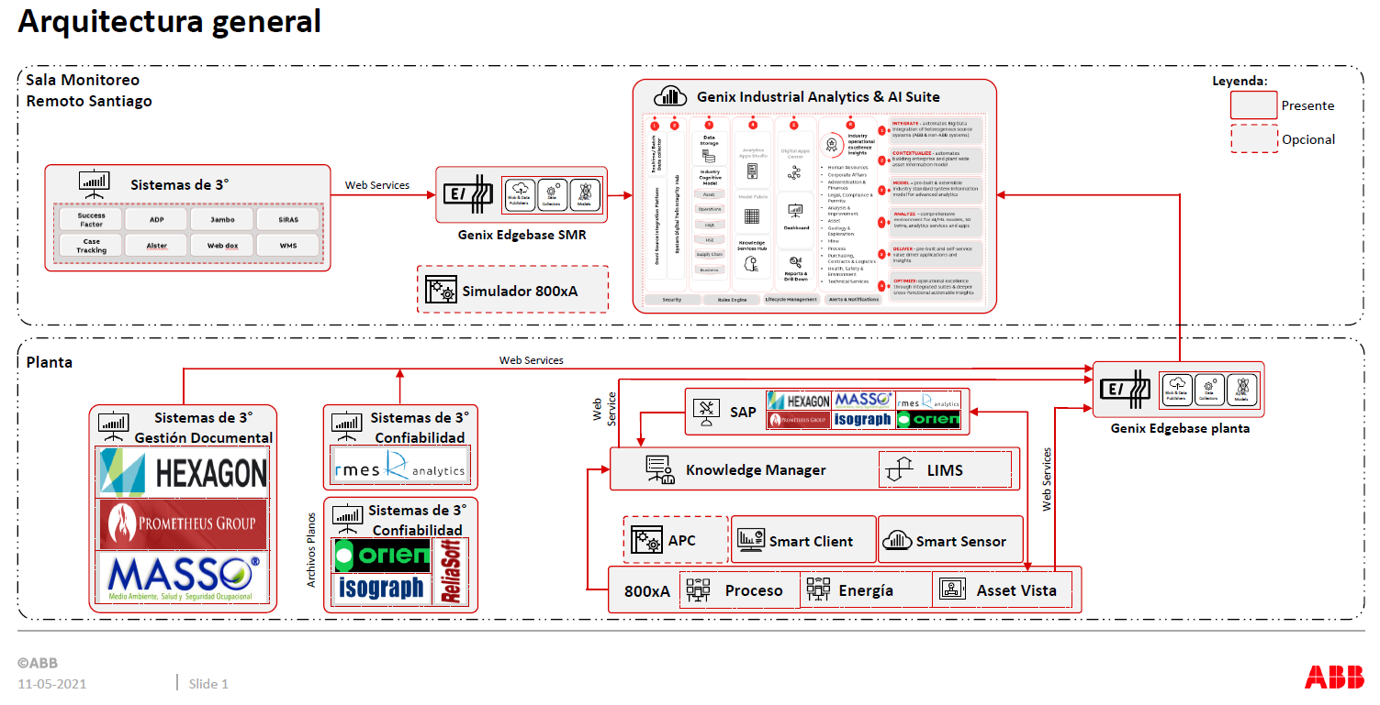
 |  |  |  |  |  |  |  |  |  |  |  |  |  |  |  |  |  | Código de proyecto: 104750-01
 |  |  |  |  |  |  |  |  |  |  |  |  |  |  |  |  |  | Proyecto: Análisis de softwares de mantenimiento
 | ABB |  |  |  |  | SAP | Software de Terceros
Integración softwares de mantenimiento | KNOWLEDGE MANAGER | ASSET VISTA | SMART CLIENT | SMART SENSOR | GENIX | SAP PM | ORIEN | RMES | RELIASOFT | ISOGRAPH | PROMETHEUS | MASSO | HEXAGON | EMERSON | SKF | WEG | OLYMPUS
Módulos
Planificación & Programación |  |  |  |  |  |  |  |  |  |  | X
Movilidad en campo |  |  |  |  |  |  |  |  |  |  | X | X | X
Permisos de trabajo y Seguridad |  |  |  |  |  |  |  |  |  |  | X | X | X
Paradas de planta |  |  |  |  |  |  |  |  |  |  | X | X | X
Gestión documental del proyecto (Fluor) |  |  |  |  |  |  |  |  |  |  | X | X | X
Reportes, métricas y dashboard |  |  |  |  |  |  |  |  |  |  | X | X | X
Aplicaciones estadísticas (Weibull, Exponencial, Lognormal) |  |  |  |  |  |  |  | X | X | X
Tácticas de mantenimiento (RCM) |  |  |  |  |  |  | X | X | X | X
Presupuesto de mantenimiento |  |  |  |  |  |  | X |  |  | X
Análisis de criticidad |  |  |  |  |  |  | X | X | X | X
Optimización y criticidad de repuestos |  |  |  |  |  |  | X | X | X
Análisis de falla (RCA) |  |  |  |  |  | X1 | X2 | X | X |  |  |  |  |  |  |  |  | X1: Gestión de hipótesis y de recomendaciones
Mantenimiento preventivo (PM) |  |  |  |  |  | X |  |  |  |  |  |  |  |  |  |  |  | X2: Gestión de preliminares y de diagrama Causa-Efecto
Historiador, PIMS, LIMS, conectividad SAP | X
Monitoreo de condición y signos vitales |  | X
Reportes, métricas y dashboard |  |  | X |  |  |  |  |  |  |  |  |  |  | X | X | X
Monitoreo de vibraciones |  |  |  | X |  |  |  |  |  |  |  |  |  | X | X | X
Monitoreo de temperatura |  |  |  | X |  |  |  |  |  |  |  |  |  | X | X | X
Monitoreo de ultrasonido (portátil) |  |  |  |  |  |  |  |  |  |  |  |  |  | X |  |  | X
Monitoreo de motores eléctricos |  |  |  | X |  |  |  |  |  |  |  |  |  |  |  | X
Analítica de datos (IA y ML), integración 3ros, dashboard |  |  |  |  | X |  |  |  |  |  |  |  |  | X | X | X
Conectividad con ERP
SAP PM | X | X |  |  | X |  | X | X |  | X | X | X | X | X
ABB (web services, conexión OPC, librería API, archivos planos) |  |  |  |  |  | X | X | X | X |  | X | X | X | X | X

Todo estos sistemas, van en la Sala Monitoreo Remoto Santiago (Favor corregir).

CAUE Conf & IM
MÉTODO DEL COSTO ANUAL UNIFORME EQUIVALENTE (CAUE)

$$CAUE=VPN×\frac{{\left(1+i\right)}^{n}×i}{{\left(1+i\right)}^{n}−1}$$

 | donde:

 | VPN | : Valor presente neto.
 | n | : Periodo o vida útil.
 | i | : Tasa de descuento.

Periodo (n) | 5 | Años
Tasa (i) | 0.15 | 15% Anual (simple)
Valor salvamento | 0 | 0% Valor activo

Alternativa 1: ISOGRAPH: RCMCost + Weibull + Portal SAP |  |  |  |  | Usuarios: | 5

 |  | AÑO 0 | AÑO 1 | AÑO 2 | AÑO 3 | AÑO 4 | AÑO 5
Inversión inicial
5 Licencias RCMCost + Budget (vitalicias) |  | USD 41,650
5 Licencias Weibull (cortesia) |  | USD 0
1 Licencia Portal SAP (vitalicia) |  | USD 8,330
Capacitación (20 personas x 32 horas) |  | USD 0
Configuración y puesta en marcha (2 días) |  | USD 0
Costo mantenimiento
Mtto., actualización y soporte IT |  |  | USD 0 | USD 7,497 | USD 7,497 | USD 7,497 | USD 7,497
(15% valor de compra) | 0.15
Valor de salvamento (0%) |  |  |  |  |  |  | USD 0
Totales |  | USD 49,980 | USD 0 | USD 7,497 | USD 7,497 | USD 7,497 | USD 7,497
 |  | USD 49,980 | 0 | 5668.8090737 | 4929.3991945 | 4286.4340822 | 3727.3339845
 |  |  | 1 | 2 | 3 | 4 | 5
 | VPN 1 | USD 68,592

 | CAUE 1 | USD 20,462

Alternativa 2: RELIASOFT: WEIBULL++ + BlockSim + RCM++ |  |  |  |  | Usuarios: | 5

 |  | AÑO 0 | AÑO 1 | AÑO 2 | AÑO 3 | AÑO 4 | AÑO 5
Inversión inicial
5 Licencias Weibull++/ BlockSim/ RCM++ |  | USD 51,850
Integación SAP / ABB (no aplica)
5 Capacitación (1 año x 5 módulos) |  | USD 8,250
Configuración y puesta en marcha (No aplica, se recibe enlace para descarga e instalación en PC)
Costo mantenimiento
Mtto., actualización y soporte IT |  |  | USD 10,370 | USD 10,370 | USD 10,370 | USD 10,370 | USD 10,370
(20% valor de compra) | 0.2
Valor de salvamento (0%) |  |  |  |  |  |  | USD 0
Totales |  | USD 60,100 | USD 10,370 | USD 10,370 | USD 10,370 | USD 10,370 | USD 10,370
 |  | USD 60,100 | 9017.3913043 | 7841.2098299 | 6818.4433303 | 5929.0811568 | 5155.722745
 |  |  | 1 | 2 | 3 | 4 | 5
 | VPN 2 | USD 94,862

 | CAUE 2 | USD 28,299

Alternativa 3: RMES: RCM + WEIBULL + REPUESTOS + RCA |  |  |  |  | Usuarios: | 5
Incluye los módulos: DATA FILL, FRACAS/RCA, TOTAL ASSETS, RAM ANALYSIS, CLUSTER, RBD MANAGER, SETTINGS, FMECA, RCM y MAINTENANCE PLAN.
 |  | AÑO 0 | AÑO 1 | AÑO 2 | AÑO 3 | AÑO 4 | AÑO 5
Inversión inicial
5 Licencias |  | USD 49,500 |  | USD 49,500 | USD 49,500 | USD 49,500 | USD 49,500
Implementación y configuración (4 a 6 meses) |  | USD 70,000
Integración SAP/ABB (considera 300 HH) |  | USD 20,000
5 Capacitación (20 horas) |  | USD 5,000
Costo mantenimiento
Mtto., actualización y soporte IT |  |  | USD 0 | USD 0 | USD 0 | USD 0 | USD 0

Valor de salvamento (0%) |  |  |  |  |  |  | USD 0
Totales |  | USD 144,500 | USD 0 | USD 49,500 | USD 49,500 | USD 49,500 | USD 49,500
 |  | USD 144,500 | 0 | 37429.111531 | 32547.053505 | 28301.785657 | 24610.248397
 |  |  | 1 | 2 | 3 | 4 | 5
 | VPN 3 | USD 267,388

 | CAUE 3 | USD 79,766

Alternativa 4: ORIEN: RCM + PRESUPUESTOS + REPUESTOS + RCA |  |  |  |  | Usuarios: | 5

 |  | AÑO 0 | AÑO 1 | AÑO 2 | AÑO 3 | AÑO 4 | AÑO 5
Inversión inicial
5 Licencias RCM + Budget generation |  | USD 0 | USD 10,000 | USD 22,500 | USD 22,500 | USD 45,000 | USD 45,000
Configuración y Setup |  | USD 10,000
Integación SAP |  | USD 20,000
Capacitación (USD/persona) |  | USD 0
Costo mantenimiento
Mtto., actualización y soporte IT |  |  | USD 0 | USD 0 | USD 0 | USD 0 | USD 0
(20% valor de compra) | 0.2
Valor de salvamento (0%) |  |  |  |  |  |  | USD 0
Totales |  | USD 30,000 | USD 10,000 | USD 22,500 | USD 22,500 | USD 45,000 | USD 45,000
 |  | USD 30,000 | USD 10,000 | USD 22,500 | USD 22,500 | USD 45,000 | USD 45,000
 |  |  |  | 2 | 3 | 4 | 5
 | VPN 2 | USD 175,000

 | CAUE 2 | USD 52,205

 | LA MEJOR ALTERNATIVA ES …

CAUE Gestión Doc
COSTO ANUAL UNIFORME EQUIVALENTE (CAUE)

$$CAUE=VPN×\frac{{\left(1+i\right)}^{n}×i}{{\left(1+i\right)}^{n}−1}$$

 | donde:

 | VPN | : Valor presente neto.
 | n | : Periodo o vida útil.
 | i | : Tasa de descuento.

Periodo (n) | 5 | Años
Tasa (i) | 0.15 | 15% Anual (simple)
Valor salvamento | 0 | 0% Valor activo
 |  |  |  |  |  | 5
Alternativa 1: Prometheus: Planif & program + movilidad + permisos de trabajo + contratistas |  |  |  |  | Usuarios: | 20 | 100
(c/ software planif & program)
 |  | AÑO 0 | AÑO 1 | AÑO 2 | AÑO 3 | AÑO 4 | AÑO 5
Inversión inicial
Planif & program (5 licencias) |  | USD 62,500
Movilidad ( 20 licencias) |  | USD 105,000
Permisos y seguridad ( 100 usuarios) |  | USD 240,000
STO execution (Contratistas) |  | USD 300,000
Implementación y entrenamiento incluido en la licencia |  | USD 0
Costo mantenimiento
Planif & program (20 licencias) |  |  |  | USD 62,500 | USD 62,500 | USD 62,500 | USD 62,500
Movilidad ( 20 licencias) |  |  |  | USD 105,000 | USD 105,000 | USD 105,000 | USD 105,000
Permisos y seguridad ( 100 usuarios) |  |  | USD 0 | USD 240,000 | USD 240,000 | USD 240,000 | USD 240,000
STO execution (Contratistas) |  |  |  | USD 300,000 | USD 300,000 | USD 300,000 | USD 300,000
Valor de salvamento (0%) |  |  |  |  |  |  | USD 0
Totales |  | USD 707,500 | USD 0 | USD 707,500 | USD 707,500 | USD 707,500 | USD 707,500
 |  | USD 707,500 | 0 | 534971.64461 | 465192.73445 | 404515.42126 | 351752.54022
 |  |  | 1 | 2 | 3 | 4 | 5
 | VPN 1 | USD 2,463,932

 | CAUE 1 | USD 735,029

Alternativa 2: Hexagon: J5 (HSE & Operaciones) + SPO |  |  |  |  | Usuarios: | 50
(c/ gestión documentos ing. Fluor)
 |  | AÑO 0 | AÑO 1 | AÑO 2 | AÑO 3 | AÑO 4 | AÑO 5
Inversión inicial
Licencias
Licencias J5 HSE (50 usuarios) |  | USD 187,500
Licencias J5 Operaciones + movilidad + integración con ABB (50 usuarios) |  | USD 102,500
Módulo integación J5 con SAP PM (50 usuarios) |  | USD 25,000
Configuración SPO Core, SPF, 3000 tokens (gestión activos e información de ingeniería Fluor) |  | USD 294,500
Diagnóstico inicial + carga de datos a SPO |  | USD 90,000
Conector para Plant Maintenance SolutionWare (SAP) |  | USD 20,020
Servicios
Implementación módulos J5 HSE, capacitación, puesta en marcha (3 meses) |  | USD 255,000
Implementación módulos J5 Operaciones y movilidad, integración ABB, capacitación, puesta en marcha (3 meses) |  | USD 76,500
Implementación interfaz SAP PM para assets, notificacions y work orders |  | USD 68,000
Implementación integración SPO (gestión activos de información) |  | USD 17,000
Operación asistida (módulos de 20 días post go-live) |  | USD 10,200
Implementación base sistema gestión activos y flujos de gestión del cambio de ingeniería |  | USD 151,200
Validación y carga información del proyecto (incluidas herramientas inteligentes: SmartPlan P&ID, SmartPlan Instrumentation, SmartPlan Electrical) |  | USD 180,000
Soporte y mejora continua (6 meses) |  | USD 108,000
Integración SPO con SAP |  | USD 103,500
Intregración SPO con ABB (sujeto a validación técnica) |  | USD 82,500
Costo mantenimiento
Mantención J5 |  |  | USD 64,800 | USD 64,800 | USD 64,800 | USD 64,800 | USD 64,800
Mantención SPO |  |  | USD 57,504 | USD 57,504 | USD 57,504 | USD 57,504 | USD 57,504
Valor de salvamento (0%) |  |  |  |  |  |  | USD 0
Totales |  | USD 1,771,420 | USD 122,304 | USD 122,304 | USD 122,304 | USD 122,304 | USD 122,304
 |  | USD 1,771,420 | 106351.30435 | 92479.395085 | 80416.865291 | 69927.708949 | 60806.703434
 |  |  | 1 | 2 | 3 | 4 | 5
 | VPN 2 | USD 2,181,402

 | CAUE 2 | USD 650,746

Alternativa 3: Kefa: Plataforma MASSO + gestión documental ingeniería (Fluor)
(c/ gestión documentos ing. Fluor)
 |  | AÑO 0 | AÑO 1 | AÑO 2 | AÑO 3 | AÑO 4 | AÑO 5
Inversión inicial
Implementación Piloto (6 meses)
Plataforma digital MASSO (gestión riesgos Bow Tie, permisos de trabajo, aprobaciones, pautas mantención e inspección, check list, controles críticos, ART, aislamiento y bloqueo de energías, control operacional, planificación emergente rutinaria, documentos de control EECC, geolocalización) |  | USD 358,080
Implementación Producción (6 meses)
Plataforma digital MASSO (gestión riesgos Bow Tie, permisos de trabajo, aprobaciones, pautas mantención e inspección, check list, controles críticos, ART, aislamiento y bloqueo de energías, control operacional, planificación emergente rutinaria, documentos de control EECC, geolocalización) |  | USD 472,080
Integración (3 meses)
Integración con SAP PM/ABB/nube MASSO |  | USD 249,000
Gestión información en nube MASSO
Almacenamiento documentos ingeniería Fluor (hasta 4 Terabyte) |  | USD 114,000

Costo mantenimiento
Plataforma digital MASSO en ambiente producción (Mtto., actualización y soporte IT) |  |  | USD 0 | USD 944,160 | USD 849,744 | USD 802,536 | USD 755,328
Gestión información nube MASSO |  |  | USD 0 | USD 114,000 | USD 114,000 | USD 114,000 | USD 114,000
Valor de salvamento (0%) |  |  |  |  |  |  | USD 0
Totales |  | USD 1,193,160 | USD 0 | USD 1,058,160 | USD 963,744 | USD 916,536 | USD 869,328
 |  | USD 1,193,160 | 0 | 800120.98299 | 633677.32391 | 524032.4327 | 432209.65694
 |  |  | 1 | 2 | 3 | 4 | 5
 | VPN 3 | USD 3,583,200

 | CAUE 3 | USD 1,068,924

 | LA MEJOR ALTERNATIVA ES …

CAUE Gestión Doc etapas
COSTO ANUAL UNIFORME EQUIVALENTE (CAUE)

$$CAUE=VPN×\frac{{\left(1+i\right)}^{n}×i}{{\left(1+i\right)}^{n}−1}$$

 | donde:

 | VPN | : Valor presente neto.
 | n | : Periodo o vida útil.
 | i | : Tasa de descuento.

ETAPA 1 |  |  |  |  |  |  |  |  |  | ETAPA 2
Periodo (n) | 5 | Años |  |  |  |  |  | Periodo (n) | 3 | Años
Tasa (i) | 0.15 | 15% Anual (simple) |  |  |  |  |  | Tasa (i) | 0.15 | 15% Anual (simple)
Valor salvamento | 0 | 0% Valor activo |  |  |  |  |  | Valor salvamento | 0 | 0% Valor activo

Alternativa 1: Prometheus: Planificación & programación |  |  |  |  |  |  |  | Alternativa 1: Prometheus: Movilidad + permisos de trabajo + contratistas

 |  | AÑO 0 | AÑO 1 | AÑO 2 | AÑO 3 | AÑO 4 | AÑO 5 |  |  | AÑO 2 | AÑO 3 | AÑO 4 | AÑO 5
Inversión inicial |  |  |  |  |  |  |  | Inversión inicial
Planif & program (5 licencias) |  |  | USD 62,500 |  |  |  |  | Planif & program (5 licencias)
Movilidad ( 20 licencias) |  |  |  |  |  |  |  | Movilidad ( 20 licencias) |  | USD 105,000
Permisos y seguridad ( 100 usuarios) |  |  |  |  |  |  |  | Permisos y seguridad ( 100 usuarios) |  | USD 240,000
STO execution (Contratistas) |  |  |  |  |  |  |  | STO execution (Contratistas) |  | USD 300,000
Implementación y entrenamiento incluido en la licencia |  |  | USD 0 |  |  |  |  | Implementación y entrenamiento incluido en la licencia |  | USD 0
Costo mantenimiento |  |  |  |  |  |  |  | Costo mantenimiento
Planif & program (5 licencias) |  |  |  | USD 62,500 | USD 62,500 | USD 62,500 | USD 62,500 | Planif & program (5 licencias)
Movilidad ( 20 licencias) |  |  |  |  |  |  |  | Movilidad ( 20 licencias) |  |  | USD 105,000 | USD 105,000 | USD 105,000
Permisos y seguridad ( 100 usuarios) |  |  |  |  |  |  |  | Permisos y seguridad ( 100 usuarios) |  |  | USD 240,000 | USD 240,000 | USD 240,000
STO execution (Contratistas) |  |  |  |  |  |  |  | STO execution (Contratistas) |  |  | USD 300,000 | USD 300,000 | USD 300,000
Valor de salvamento (0%) |  |  |  |  |  |  | USD 0 | Valor de salvamento (0%) |  |  |  |  | USD 0
Totales |  | USD 0 | USD 62,500 | USD 62,500 | USD 62,500 | USD 62,500 | USD 62,500 | Totales |  | USD 645,000 | USD 645,000 | USD 645,000 | USD 645,000
 |  | USD 0 | 54347.826087 | 47258.979206 | 41094.764527 | 35734.57785 | 31073.545956 |  |  | USD 645,000 | 560869.56522 | 487712.66541 | 424097.96992 | 0 | 0
 |  |  | 1 | 2 | 3 | 4 | 5 |  |  |  | 1 | 2 | 3 | 4 | 5
 | VPN 1 | USD 209,510 |  |  |  |  |  |  | VPN 1 | USD 2,117,680

 | CAUE 1 | USD 62,500 |  |  |  |  |  |  | CAUE 1 | USD 927,495

Alternativa 2: Hexagon: SPO |  |  |  |  | Usuarios: | 20 |  | Alternativa 2: Hexagon: J5 (HSE & Operaciones) |  |  |  |  | Usuarios: | 20

 |  | AÑO 0 | AÑO 1 | AÑO 2 | AÑO 3 | AÑO 4 | AÑO 5 |  |  | AÑO 2 | AÑO 3 | AÑO 4 | AÑO 5
Inversión inicial |  |  |  |  |  |  |  | Inversión inicial
Licencias |  |  |  |  |  |  |  | Licencias
Licencias J5 HSE (20 usuarios) |  |  |  |  |  |  |  | Licencias J5 HSE (20 usuarios) |  | USD 75,000
Licencias J5 Operaciones y movilidad + integración con ABB (20 usuarios) |  |  |  |  |  |  |  | Licencias J5 Operaciones y movilidad + integración con ABB (20 usuarios) |  | USD 41,000
Módulo integación J5 con SAP PM (20 usuarios) |  |  |  |  |  |  |  | Módulo integación J5 con SAP PM (20 usuarios) |  | USD 10,000
Configuración SPO Core, SPF, 3000 tokens (gestión activos e información de ingeniería Fluor) |  | USD 294,500 |  |  |  |  |  | Configuración SPO Core, SPF, 3000 tokens (gestión activos e información de ingeniería Fluor)
Diagnóstico inicial + carga de datos a SPO |  | USD 90,000 |  |  |  |  |  | Diagnóstico inicial + carga de datos a SPO
Conector para Plant Maintenance SolutionWare (SAP) |  | USD 20,020 |  |  |  |  |  | Conector para Plant Maintenance SolutionWare (SAP)
Servicios |  |  |  |  |  |  |  | Servicios
Implementación módulos J5 HSE, capacitación, puesta en marcha (3 meses) |  |  |  |  |  |  |  | Implementación módulos J5 HSE, capacitación, puesta en marcha (3 meses) |  | USD 255,000
Implementación módulos J5 Operaciones y movilidad, integración ABB, capacitación, puesta en marcha (3 meses) |  |  |  |  |  |  |  | Implementación módulos J5 Operaciones y movilidad, integración ABB, capacitación, puesta en marcha (3 meses) |  | USD 76,500
Implementación interfaz SAP PM para assets, notificacions y work orders |  |  |  |  |  |  |  | Implementación interfaz SAP PM para assets, notificacions y work orders |  | USD 68,000
Implementación integración SPO (gestión activos de información) |  | USD 17,000 |  |  |  |  |  | Implementación integración SPO (gestión activos de información)
Operación asistida (módulos de 20 días post go-live) |  | USD 10,200 |  |  |  |  |  | Operación asistida (módulos de 20 días post go-live)
Implementación base sistema gestión activos y flujos de gestión del cambio de ingeniería |  | USD 151,200 |  |  |  |  |  | Implementación base sistema gestión activos y flujos de gestión del cambio de ingeniería
Validación y carga información del proyecto (incluidas herramientas inteligentes: SmartPlan P&ID, SmartPlan Instrumentation, SmartPlan Electrical) |  | USD 180,000 |  |  |  |  |  | Validación y carga información del proyecto (incluidas herramientas inteligentes: SmartPlan P&ID, SmartPlan Instrumentation, SmartPlan Electrical)
Soporte y mejora continua (6 meses) |  | USD 108,000 |  |  |  |  |  | Soporte y mejora continua (6 meses)
Integración SPO con SAP |  | USD 103,500 |  |  |  |  |  | Integración SPO con SAP
Intregración SPO con ABB (sujeto a validación técnica) |  | USD 82,500 |  |  |  |  |  | Intregración SPO con ABB (sujeto a validación técnica)
Costo mantenimiento |  |  |  |  |  |  |  | Costo mantenimiento
Mantención J5 |  |  |  |  |  |  |  | Mantención J5 |  | USD 64,800 | USD 64,800 | USD 64,800 | USD 64,800
Mantención SPO |  | USD 57,504 |  | USD 57,504 | USD 57,504 | USD 57,504 | USD 57,504 | Mantención SPO
Valor de salvamento (0%) |  |  |  |  |  |  | USD 0 | Valor de salvamento (0%)
Totales |  | USD 1,114,424 | USD 0 | USD 57,504 | USD 57,504 | USD 57,504 | USD 57,504 | Totales |  | USD 590,300 | USD 64,800 | USD 64,800 | USD 64,800
 |  | USD 1,114,424 | 0 | 43481.285444 | 37809.81343 | 32878.098635 | 28589.650987 |  |  | USD 590,300 | 56347.826087 | 48998.109641 | 42607.051862
 |  |  | 1 | 2 | 3 | 4 | 5 |  |  |  | 1 | 2 | 3
 | VPN 2 | USD 1,257,183 |  |  |  |  |  |  | VPN 2 | USD 738,253

 | CAUE 2 | USD 375,037 |  |  |  |  |  |  | CAUE 2 | USD 323,338

Alternativa 3: Kefa: Plataforma MASSO |  |  |  |  |  |  |  | Alternativa 3: Kefa: Plataforma MASSO

 |  | AÑO 0 | AÑO 1 | AÑO 2 | AÑO 3 | AÑO 4 | AÑO 5 |  |  | AÑO 2 | AÑO 3 | AÑO 4 | AÑO 5
Inversión inicial |  |  |  |  |  |  |  | Inversión inicial
Implementación Piloto (6 meses) |  |  |  |  |  |  |  | Implementación Piloto (6 meses)
Plataforma digital MASSO (gestión riesgos Bow Tie, permisos de trabajo, aprobaciones, pautas mantención e inspección, check list, controles críticos, ART, aislamiento y bloqueo de energías, control operacional, planificación emergente rutinaria, documentos de control EECC, geolocalización) |  | USD 358,080 |  |  |  |  |  | Plataforma digital MASSO (gestión riesgos Bow Tie, permisos de trabajo, aprobaciones, pautas mantención e inspección, check list, controles críticos, ART, aislamiento y bloqueo de energías, control operacional, planificación emergente rutinaria, documentos de control EECC, geolocalización) |  | USD 358,080
Implementación Producción (2 meses) |  |  |  |  |  |  |  | Implementación Producción (2 meses)
Plataforma digital MASSO (gestión riesgos Bow Tie, permisos de trabajo, aprobaciones, pautas mantención e inspección, check list, controles críticos, ART, aislamiento y bloqueo de energías, control operacional, planificación emergente rutinaria, documentos de control EECC, geolocalización) |  | USD 157,360 |  |  |  |  |  | Plataforma digital MASSO (gestión riesgos Bow Tie, permisos de trabajo, aprobaciones, pautas mantención e inspección, check list, controles críticos, ART, aislamiento y bloqueo de energías, control operacional, planificación emergente rutinaria, documentos de control EECC, geolocalización) |  | USD 157,360
Integración (3 meses) |  |  |  |  |  |  |  | Integración (3 meses)
Integración con SAP PM/ABB/nube MASSO |  | USD 249,000 |  |  |  |  |  | Integración con SAP PM/ABB/nube MASSO |  | USD 249,000
Gestión información en nube MASSO |  |  |  |  |  |  |  | Gestión información en nube MASSO
Almacenamiento documentos ingeniería Fluor (hasta 4 Terabyte) |  |  |  |  |  |  |  | Almacenamiento documentos ingeniería Fluor (hasta 4 Terabyte)

Costo mantenimiento |  |  |  |  |  |  |  | Costo mantenimiento
Plataforma digital MASSO en ambiente producción (Mtto., actualización y soporte IT) |  |  | USD 314,720 | USD 944,160 | USD 849,744 | USD 802,536 | USD 755,328 | Plataforma digital MASSO en ambiente producción (Mtto., actualización y soporte IT) |  |  | USD 314,720 | USD 944,160 | USD 849,744
Gestión información nube MASSO |  |  |  |  |  |  |  | Gestión información nube MASSO
Valor de salvamento (0%) |  |  |  |  |  |  | USD 0 | Valor de salvamento (0%)
Totales |  | USD 764,440 | USD 314,720 | USD 944,160 | USD 849,744 | USD 802,536 | USD 755,328 | Totales |  | USD 764,440 | USD 314,720 | USD 944,160 | USD 849,744
 |  | USD 764,440 | 273669.56522 | 713920.60491 | 558720.47341 | 458852.56271 | 375531.50912 |  |  | USD 764,440 | 273669.56522 | 713920.60491 | 558720.47341
 |  |  | 1 | 2 | 3 | 4 | 5 |  |  |  | 1 | 2 | 3
 | VPN 3 | USD 3,145,135 |  |  |  |  |  |  | VPN 3 | USD 2,310,751

 | CAUE 3 | USD 938,243 |  |  |  |  |  |  | CAUE 3 | USD 1,012,056

 | LA MEJOR ALTERNATIVA ES … |  |  |  |  |  |  |  | LA MEJOR ALTERNATIVA ES …

Alternativa 1: ISOGRAPH: RCMCost + Weibull + Portal SAP |  |  |  |  | Usuarios: | 5

 |  | AÑO 0 | AÑO 1 | AÑO 2 | AÑO 3 | AÑO 4 | AÑO 5
Inversión inicial
5 Licencias RCMCost + Budget (vitalicias) |  | USD 41,650
5 Licencias Weibull (cortesia) |  | USD 0
1 Licencia Portal SAP (vitalicia) |  | USD 8,330
Capacitación (20 personas x 32 horas) |  | USD 0
Configuración y puesta en marcha (2 días) |  | USD 0
Costo mantenimiento
Mtto., actualización y soporte IT |  |  | USD 0 | USD 7,497 | USD 7,497 | USD 7,497 | USD 7,497
(15% valor de compra) | 0.15
Valor de salvamento (0%) |  |  |  |  |  |  | USD 0
Totales |  | USD 49,980 | USD 0 | USD 7,497 | USD 7,497 | USD 7,497 | USD 7,497
 |  | USD 49,980 | USD 0 | USD 5,669 | USD 4,929 | USD 4,286 | USD 3,727
 |  |  | 1 | 2 | 3 | 4 | 5
 | VPN 1 | USD 68,592

 | CAUE 1 | USD 20,462

